表紙
電子処方箋導入セルフチェックリスト
（医療機関・薬局向け）

令和7年10月 4.2版
厚生労働省医薬局

本資料は、電子処方箋の運用を開始するにあたり、電子処方箋の導入に際し必要なことは何か、導入後の運用が円滑に開始できるか等の確認用にご活用ください。
まずは、どのように導入したいかをご確認いただき、パターンに合わせて必要なこと等をチェックしながらご検討ください。

はじめに

使い方等
「電子処方箋導入セルフチェックリスト（医療機関・薬局向け）」の使い方及び留意事項等

<「はじめに」について＞ |  |  | <「導入パターン」について＞ |  |  | <「パターン1」～「パターン3」について＞ |  |  | ※パターン1を例にしています。 | <「導入パターン」について＞
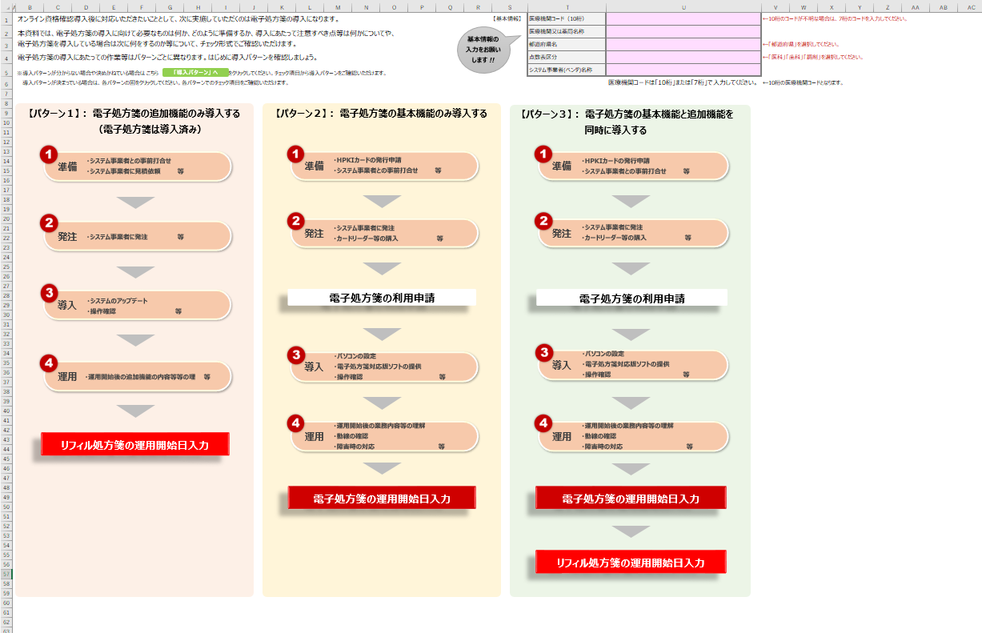
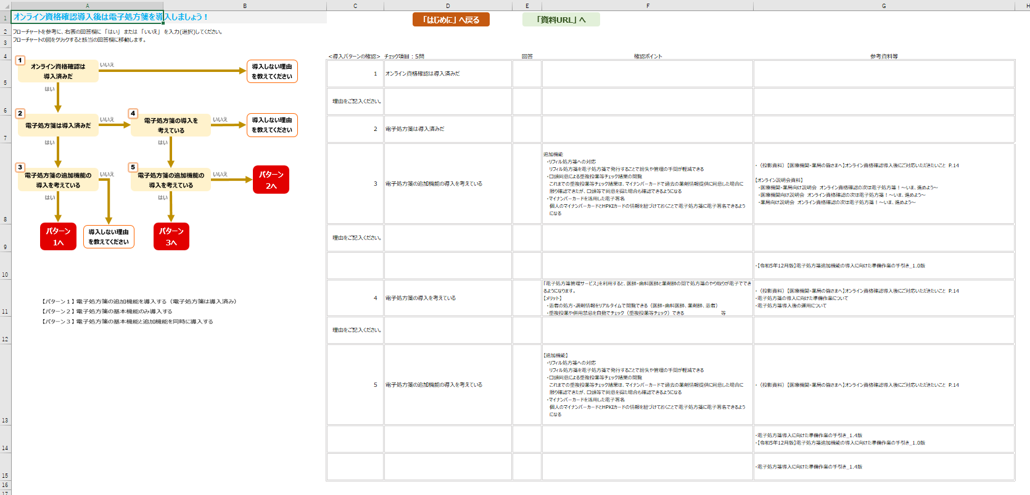
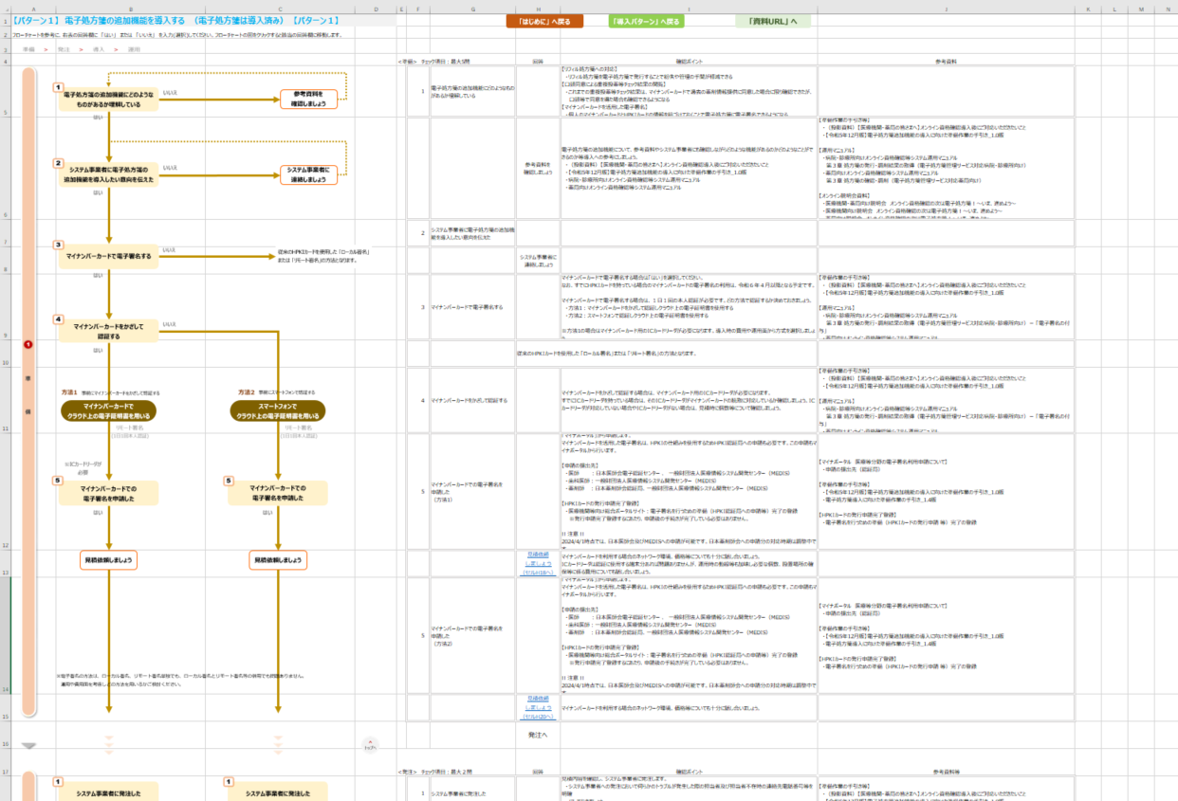
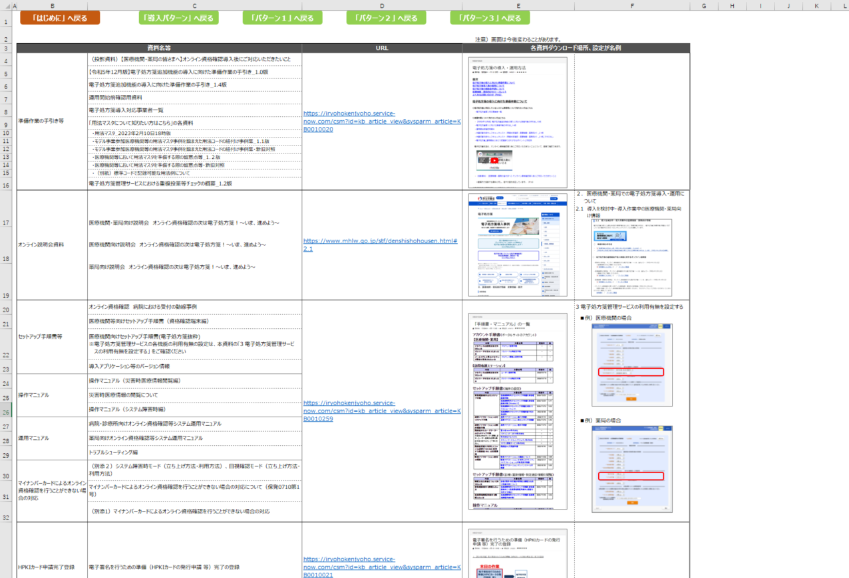

 | 【基本情報について】 |  |  | 【チェック項目ついて】 |  |  | 【チェック項目ついて】 |  |  |  | 【チェック項目ついて】
 | 項目 | 説明 |  | 項目 | 説明 |  | 項目 | 説明 |  |  | 項目 | 説明
 | 医療機関コード（10桁） | 10桁の医療機関コードを入力してください。 |  | 番号 | 「1」「2」等の番号は左図のフローチャートの番号と同じです。 |  | 番号 | 「1」「2」等の番号は左図のフローチャートの番号と同じです。 |  |  | 資料名等 | 各チェック項目の詳細を確認する際の資料の名称です。
 |  | 10桁の医療機関コードが不明な場合は、7桁のコードを入力してください。7桁で入力した場合は、「都道府県名」 |  | チェック項目 | チェック項目です。フローチャートも参考にしながら進めてください。 |  | チェック項目 | チェック項目です。フローチャートも参考にしながら進めてください。 |  |  | URL | 各資料の格納場所URLです。クリックすると該当のWebページが表示されます。
 |  | 「点数表区分」を選択すると、表の欄外に10桁の医療機関コードが表示されますので今後の参考にしてください。 |  | 回答 | フローチャートに合わせて、「はい」 または 「いいえ」 を選択してください。 |  | 回答 | フローチャートに合わせて、「はい」 または 「いいえ」 を選択してください。 |  |  | 各資料ダウンロード場所、設定 | URLをクリックした際の画面の例や、設定画面の例です。
 | 医療機関又は薬局名称 | 医療機関又は薬局の名称を入力してください。 |  |  | 回答欄をクリックすると▼が表示されます。▼をクリックし一覧から選択してください。 |  |  | 回答欄をクリックすると▼が表示されます。▼をクリックし一覧から選択してください。 |  |  | 画面例
 | 都道府県名 | 都道府県名を選択してください。 |  |  | ※回答を選択すると次のチェック項目の欄が明るめの色で表示され、該当しない箇所は暗めの色で表示されます。回答欄が赤色で表示された |  |  | ※回答を選択すると次のチェック項目の欄が明るめの色で表示され、該当しない箇所は暗めの色で表示されます。回答欄が赤色で表示された
 |  | 都道府県名の入力欄をクリックすると▼が表示されます。▼をクリックし一覧から選択してください。 |  |  | 場合はそこで終了です。クリックすると該当の導入パターンのページが表示されます。 |  |  | 場合はそこで終了です。クリックすると該当の導入パターンのページが表示されます。
 | 点数表区分 | 点数表区分を選択してください。 |  |  | ※選択肢を間違えた場合や色を解除したい場合は、回答欄の文字を削除してください。 |  |  | ※選択肢を間違えた場合や色を解除したい場合は、回答欄の文字を削除してください。
 |  | 点数表区分の入力欄をクリックすると▼が表示されます。▼をクリックし一覧から選択してください。 |  | 確認ポイント | 各チェック項目での確認観点です。確認ポイントも参考にしながら進めてください。 |  | 確認ポイント | 各チェック項目での確認観点です。確認ポイントも参考にしながら進めてください。
 | システム事業者(ベンダ)名称 | システム事業者の名称を入力してください。 |  | 参考資料等 | 確認ポイントだけでは不明な内容等の詳細を説明している資料です。実際に資料を確認する場合は、「「資料URL」へ」 |  | 参考資料等 | 確認ポイントだけでは不明な内容等の詳細を説明している資料です。実際に資料を確認する場合は、「「資料URL」へ」
 |  |  |  |  | をクリックすると、資料のURL等を記載したページが表示されます。 |  |  | をクリックすると、資料のURL等を記載したページが表示されます。
 | 【パターン1～3の図について】
 | 電子処方箋の導入にはいくつかのパターンがあります。導入パターンを決めている場合はそのままチェック項目をご確認ください。 |  |  | 【フローチャート図について】 |  |  | 【フローチャート図について】 |  |  |  | 【ボタンについて】
 | ・電子処方箋の導入パターンを決めている場合は、パターン1～パターン3のいずれかの図をクリックしてください。 |  |  | ・フローチャートの図をクリックすると、チェック項目の該当の回答欄が選択されます。 |  |  | ・フローチャート図の上部にあるリスト（ ）をクリックすると該当のフローに移動します。 |  |  |  | 画面上部のボタン（「はじめに」へ戻る、「パターン1」へ戻る 等）をクリックすると該当のページが表示されます。
 |  |  |  | ・フローチャートの赤色の図（パターン1へ等の図）をクリックすると、該当するパターンのチェックページが表示されますのでご注意ください。 |  |  | トップへ（ ）をクリックするとページの上部に移動します。 |  |  |  | ※各ページの右上にも同様にボタンを配置しています。ボタン句をクリックしてページを移動することができます。
 | 導入パターンが不明な場合は導入パターンのご確認をお願いいたします。 |  |  |  |  |  | ・フローチャートの図をクリックすると、チェック項目の該当の回答欄が選択されます。
 | ・電子処方箋の導入パターンが不明な場合は緑色の「導入パターン」へをクリックしてください。 |  |  | 【ボタンについて】 |  |  | ・フローチャートの赤色の図（パターン1へ等の図）をクリックすると、該当するパターンのチェックページが表示されますのでご注意ください。
 |  |  |  | 画面右上のボタン（「はじめに」へ戻る、「資料URL」へ 等）をクリックすると該当のページが表示されます。
 |  |  |  | ※各ページの右上にも同様にボタンを配置しています。ボタン句をクリックしてページを移動することができます。 |  |  | 【ボタンについて】
 |  |  |  |  |  |  | 画面右上のボタン（「はじめに」へ戻る、「資料URL」へ 等）をクリックすると該当のページが表示されます。
 |  |  |  |  |  |  | ※各ページの右上にも同様にボタンを配置しています。ボタン句をクリックしてページを移動することができます。

はじめに
基本情報の
入力をお願いします !!
オンライン資格確認導入後に対応いただきたいこととして、次に実施していただくのは電子処方箋の導入になります。 |  | 【基本情報】 | 医療機関コード（10桁） |  | ←10桁のコードが不明な場合は、7桁のコードを入力してください。
本資料では、電子処方箋の導入に向けて必要なものは何か、どのように準備するか、導入にあたって注意すべき点等は何かについてや、 |  |  | 医療機関又は薬局名称
電子処方箋を導入している場合は次に何をするのか等について、チェック形式でご確認いただけます。 |  |  | 都道府県名 |  | ←「都道府県」を選択してください。
電子処方箋の導入にあたっての作業等はパターンごとに異なります。はじめに導入パターンを確認しましょう。 |  |  | 点数表区分 |  | ←「医科」「歯科」「調剤」を選択してください。
「導入パターン」 へ
※導入パターンが分からない場合や決めかねている場合は こちら をクリックしてください。チェック項目から導入パターンをご確認いただけます。 |  |  | システム事業者(ベンダ)名称
導入パターンが決まっている場合は、各パターンの図をクリックしてください。各パターンでのチェック項目をご確認いただけます。 |  |  |  | 医療機関コードは「10桁」または「7桁」で入力してください。 | ←10桁の医療機関コードとなります。

【パターン１】： 電子処方箋の追加機能のみ導入する
（電子処方箋は導入済み）
リフィル処方箋の運用開始日入力
発注
・システム事業者に発注 等
準備
・システム事業者との事前打合せ
・システム事業者に見積依頼 等
導入
・システムのアップデート
・操作確認 等
運用
・運用開始後の追加機能の内容等等の理 等
【パターン２】： 電子処方箋の基本機能のみ導入する
導入
・パソコンの設定
・電子処方箋対応版ソフトの提供
・操作確認 等
電子処方箋の運用開始日入力
発注
・システム事業者に発注
・カードリーダー等の購入 等
準備
・HPKIカードの発行申請
・システム事業者との事前打合せ 等
運用
・運用開始後の業務内容等の理解
・動線の確認
・障害時の対応 等
電子処方箋の利用申請
【パターン３】： 電子処方箋の基本機能と追加機能を
同時に導入する
導入
・パソコンの設定
・電子処方箋対応版ソフトの提供
・操作確認 等
電子処方箋の運用開始日入力
発注
・システム事業者に発注
・カードリーダー等の購入 等
準備
・HPKIカードの発行申請
・システム事業者との事前打合せ 等
運用
・運用開始後の業務内容等の理解
・動線の確認
・障害時の対応 等
リフィル処方箋の運用開始日入力
電子処方箋の利用申請

 | <運用> チェック項目：5問

導入パターン
「はじめに」 へ戻る
「資料URL」 へ
オンライン資格確認導入後は電子処方箋を導入しましょう！
フローチャートを参考に、右表の回答欄に 「はい」 または 「いいえ」 を入力(選択)してください。
フローチャートの図をクリックすると該当の回答欄に移動します。
オンライン資格確認は
導入済みだ
 | <導入パターンの確認> チェック項目：5問 |  | 回答 | 確認ポイント | 参考資料等
導入しない理由を教えてください
 | 1 | オンライン資格確認は導入済みだ
電子処方箋は導入済みだ
電子処方箋の導入を
考えている
導入しない理由を教えてください
 | 理由をご記入ください。
 | 2 | 電子処方箋は導入済みだ
電子処方箋の追加機能の導入を考えている
電子処方箋の追加機能の導入を考えている
パターン2へ
 | 3 | 電子処方箋の追加機能の導入を考えている |  | 追加機能 ・リフィル処方箋への対応 リフィル処方箋を電子処方箋で発行することで紛失や管理の手間が軽減できる ・口頭同意による重複投薬等チェック結果の閲覧 これまでの重複投薬等チェック結果は、マイナンバーカードで過去の薬剤情報提供に同意した場合 に限り確認できたが、口頭等で同意を得た場合も確認できるようになる ・マイナンバーカードを活用した電子署名 個人のマイナンバーカードとHPKIカードの情報を紐づけておくことで電子処方箋に電子署名できる ようになる
パターン1へ
パターン3へ
導入しない理由を教えてください
 | 理由をご記入ください。
 |  |  | パターン１へ |  | ・電子処方箋導入に向けた準備作業の手引き（追加機能）_1.1版
 | 4 | 電子処方箋の導入を考えている |  | 「電子処方箋管理サービス」を利用すると、医師・歯科医師と薬剤師の間で処方箋のやり取りが電子でできるようになります。 【メリット】 ・患者の処方・調剤情報をリアルタイムで閲覧できる（医師・歯科医師、薬剤師、患者） ・重複投薬や併用禁忌を自動でチェック（重複投薬等チェック）できる 等 | ・電子処方箋の導入に向けた準備作業について ・電子処方箋導入後の運用について
 | 理由をご記入ください。
 | 5 | 電子処方箋の追加機能の導入を考えている |  | 【追加機能】 ・リフィル処方箋への対応 リフィル処方箋を電子処方箋で発行することで紛失や管理の手間が軽減できる ・口頭同意による重複投薬等チェック結果の閲覧 これまでの重複投薬等チェック結果は、マイナンバーカードで過去の薬剤情報提供に同意した場合 に限り確認できたが、口頭等で同意を得た場合も確認できるようになる ・マイナンバーカードを活用した電子署名 個人のマイナンバーカードとHPKIカードの情報を紐づけておくことで電子処方箋に電子署名できる ようになる
 |  |  | パターン3へ |  | ・電子処方箋導入に向けた準備作業の手引き_1.5版 ・電子処方箋導入に向けた準備作業の手引き（追加機能）_1.1版
 |  |  | パターン2へ |  | ・電子処方箋導入に向けた準備作業の手引き_1.5版

パターン1
「はじめに」 へ戻る
「導入パターン」 へ戻る
「資料URL」 へ
【パターン１】 電子処方箋の追加機能を導入する （電子処方箋は導入済み） 【パターン１】
フローチャートを参考に、右表の回答欄に 「はい」 または 「いいえ」 を入力(選択)してください。フローチャートの図をクリックすると該当の回答欄に移動します。

準 備
電子処方箋の追加機能にどのようなものがあるか理解している
参考資料を
確認しましょう
システム事業者に電子処方箋の
追加機能を導入したい意向を伝えた
システム事業者に
連絡しましょう
 | <準備> チェック項目：最大4問 |  |  | 回答 | 確認ポイント | 参考資料
 |  | 1 | 電子処方箋の追加機能にどのようなものがあるか理解している |  | 【リフィル処方箋への対応】 ・リフィル処方箋を電子処方箋で発行することで紛失や管理の手間が軽減できる 【口頭同意による重複投薬等チェック結果の閲覧】 ・これまでの重複投薬等チェック結果は、マイナンバーカードで過去の薬剤情報提供に同意した場合に限り確認できたが、 口頭等で同意を得た場合も確認できるようになる 【マイナンバーカードを活用した電子署名】 ・個人のマイナンバーカードとHPKIカードの情報を紐づけておくことで電子処方箋に電子署名できるようになる
 |  |  |  | 参考資料を 確認しましょう | 電子処方箋の追加機能について、参考資料やシステム事業者にも確認しながらどのような機能があるのかどのようなことができるのか等導入への参考にしましょう。 ・電子処方箋導入に向けた準備作業の手引き（追加機能）_1.1版 ・電子処方箋における電子署名について1.2版 ・マイナポータル上でのマイナンバーカードを活用した電子署名の申請1.2版 ・病院・診療所向けオンライン資格確認等システム運用マニュアル ・薬局向けオンライン資格確認等システム運用マニュアル | 【準備作業の手引き等】 ・電子処方箋導入に向けた準備作業の手引き（追加機能）_1.1版 【電子署名資料】 ・電子処方箋における電子署名について1.2版 ・マイナポータル上でのマイナンバーカードを活用した電子署名の申請1.2版 【運用マニュアル】 ・病院・診療所向けオンライン資格確認等システム運用マニュアル 第３章 処方箋の発行・調剤結果の取得（電子処方箋管理サービス対応病院・診療所向け） ・薬局向けオンライン資格確認等システム運用マニュアル 第３章 処方箋の確認・調剤（電子処方箋管理サービス対応薬局向け）
マイナンバーカードで電子署名する
 |  | 2 | システム事業者に電子処方箋の追加機能を導入したい意向を伝えた
※電子署名の方法は、従来のHPKIカードを使用した
「ローカル署名」または 「リモート署名」となります。
 |  |  |  | システム事業者に 連絡しましょう
スマートフォンと併用する
その他の追加機能を導入する
 |  | 3 | マイナンバーカードで電子署名する |  | マイナンバーカードで電子署名する場合は「はい」を選択してください。 なお、すでにHPKIカードを持っている場合のマイナンバーカードの電子署名の利用方法は別途ご確認ください。 マイナンバーカードで電子署名する場合は、１日１回の本人認証が必要です。どの方法で認証するか決めておきましょう。 ・方法1：マイナンバーカードをかざして認証しクラウド上の電子証明書を使用する ・方法2：方法1やスマートフォンで認証しクラウド上の電子証明書を使用する ※マイナンバーカード、スマートフォンの併用 ※どちらの方法もマイナンバーカード用のICカードリーダが必要になります。導入時の費用や運用面から方式を選択しましょう。 | 【準備作業の手引き等】 ・電子処方箋導入に向けた準備作業の手引き（追加機能）_1.1版 【電子署名資料】 ・マイナポータル上でのマイナンバーカードを活用した電子署名の申請1.2版 【運用マニュアル】 ・病院・診療所向けオンライン資格確認等システム運用マニュアル 第３章 処方箋の発行・調剤結果の取得（電子処方箋管理サービス対応病院・診療所向け）－ 「電子署名の付与」 ・薬局向けオンライン資格確認等システム運用マニュアル 第３章 処方箋の確認・調剤（電子処方箋管理サービス対応薬局向け）－ 「電子署名の付与」
マイナンバーカード/スマートフォンで
クラウド上の電子証明書を用いる
マイナンバーカード／スマートフォンの併用
マイナンバーカードで
クラウド上の電子証明書を用いる
事前にマイナンバーカードをかざして認証する
 |  | 4 | その他の追加機能を導入する |  | 電子署名の方法は、従来のHPKIカードを使用した 「ローカル署名」または 「リモート署名」となります。 ※リモート署名はスマートフォンを使用、または併用できます。 マイナンバーカード以外の追加機能の導入に進みましょう。 | 【準備作業の手引き等】 ・電子処方箋導入に向けた準備作業の手引き（追加機能）_1.1版 【電子署名資料】 ・電子処方箋における電子署名について1.2版 ・マイナポータル上でのマイナンバーカードを活用した電子署名の申請1.2版 【運用マニュアル】 ・病院・診療所向けオンライン資格確認等システム運用マニュアル 第３章 処方箋の発行・調剤結果の取得（電子処方箋管理サービス対応病院・診療所向け）－ 「電子署名の付与」 ・薬局向けオンライン資格確認等システム運用マニュアル 第３章 処方箋の確認・調剤（電子処方箋管理サービス対応薬局向け）－ 「電子署名の付与」
マイナンバーカードでの
電子署名を申請した
※ICカードリーダが必要
マイナンバーカードでの
電子署名を申請した
※ICカードリーダも必要
 |  |  |  | 見積依頼 しましょう （セルI23へ）
 |  | 4 | スマートフォンと併用する |  | マイナンバーカードをかざして認証する方法とスマートフォンで認証する方法を併用する場合も、マイナンバーカード用のICカードリーダが必要になります。導入時の費用や運用面から方式を選択しましょう。 なお、すでにHPKIカードを持っている場合のマイナンバーカードの電子署名の利用方法は別途ご確認ください。 | 【準備作業の手引き等】 ・電子処方箋導入に向けた準備作業の手引き（追加機能）_1.1版 【電子署名資料】 ・マイナポータル上でのマイナンバーカードを活用した電子署名の申請1.2版 【運用マニュアル】 ・病院・診療所向けオンライン資格確認等システム運用マニュアル 第３章 処方箋の発行・調剤結果の取得（電子処方箋管理サービス対応病院・診療所向け）－ 「電子署名の付与」 ・薬局向けオンライン資格確認等システム運用マニュアル 第３章 処方箋の確認・調剤（電子処方箋管理サービス対応薬局向け）－ 「電子署名の付与」
見積依頼しましょう
見積依頼しましょう
見積依頼しましょう
 |  | 5 | マイナンバーカードでの電子署名を 申請した （方法1） |  | この申請は 「マイナポータル」 から行います。 マイナンバーカードを活用した電子署名は、HPKIの仕組みを使用するためHPKI認証局への申請も必要です。この申請はマイナポータルから行います。 【申請の提出先】 ・医師 ：日本医師会電子認証センター 、 一般財団法人医療情報システム開発センター（MEDIS） ・歯科医師：一般財団法人医療情報システム開発センター（MEDIS） ・薬剤師 ：日本薬剤師会認証局、一般財団法人医療情報システム開発センター（MEDIS） | 【マイナポータル 医療等分野の電子署名利用申請について】 ・申請の提出先（認証局） 【準備作業の手引き等】 ・電子処方箋導入に向けた準備作業の手引き（追加機能）_1.1版 ・電子処方箋導入に向けた準備作業の手引き_1.5版 【電子署名資料】 ・電子処方箋における電子署名について1.2版 ・マイナポータル上でのマイナンバーカードを活用した電子署名の申請1.2版
 |  |  |  | 見積依頼 しましょう （セルI19へ） | マイナンバーカードをかざして認証する場合は、マイナンバーカード用のICカードリーダが必要になります。 すでにICカードリーダを持っている場合は、そのICカードリーダがマイナンバーカードの読取に対応しているか確認しましょう。ICカードリーダが対応していない場合やICカードリーダがない場合は、運用時の動線等も加味し必要な個数、設置場所の確保等についても話し合いましょう。また、ネットワーク環境についても十分に話し合いましょう。
 |  | 5 | マイナンバーカードでの電子署名を 申請した （方法2） |  | この申請は 「マイナポータル」 から行います。 マイナンバーカードを活用した電子署名は、HPKIの仕組みを使用するためHPKI認証局への申請も必要です。この申請はマイナポータルから行います。 【申請の提出先】 ・医師 ：日本医師会電子認証センター 、 一般財団法人医療情報システム開発センター（MEDIS） ・歯科医師：一般財団法人医療情報システム開発センター（MEDIS） ・薬剤師 ：日本薬剤師会認証局、一般財団法人医療情報システム開発センター（MEDIS） 【スマートフォンと電子証明書の紐付け】 認証局での手続き完了後、発行された電子証明書とスマートフォンを紐付けるためのURL等が、マイナポータル経由で通知されます。認証に使用するスマートフォンを使い、紐付けの操作を忘れずに行いましょう。 | 【マイナポータル 医療等分野の電子署名利用申請について】 ・申請の提出先（認証局） 【準備作業の手引き等】 ・電子処方箋導入に向けた準備作業の手引き（追加機能）_1.1版 ・電子処方箋導入に向けた準備作業の手引き_1.5版 【電子署名資料】 ・電子処方箋における電子署名について1.2版 ・マイナポータル上でのマイナンバーカードを活用した電子署名の申請1.2版
 |  |  |  | 見積依頼 しましょう （セルI21へ） | マイナンバーカードとスマートフォンを併用する場合でも、マイナンバーカード用のICカードリーダは必要になります。 すでにICカードリーダを持っている場合は、そのICカードリーダがマイナンバーカードの読取に対応しているか確認しましょう。ICカードリーダが対応していない場合やICカードリーダがない場合は、運用時の動線等も加味し必要な個数、設置場所の確保等についても話し合いましょう。また、ネットワーク環境についても十分に話し合いましょう。
※電子署名の方法は、ローカル署名、リモート署名単独でも、ローカル署名とリモート署名等の併用でも問題ありません。
運用や費用面を考慮しどの方法を用いるかご検討ください。
 |  |  |  | 発注へ
 | <発注> チェック項目：最大２問 |  |  | 回答 | 確認ポイント | 参考資料等
発 注
システム事業者に発注した
システム事業者に発注した
システム事業者に発注した
 |  | 1 | システム事業者に発注した |  | 見積内容を確認し、システム事業者に発注します。 ・システム事業者への発注において何らかのトラブルが発生した際の担当者及び担当者不在時の連絡先電話番号等を明確 にしておきましょう。 ・運用開始希望時期も加味し早めに発注しましょう。 | 【準備作業の手引き等】 ・電子処方箋導入に向けた準備作業の手引き（追加機能）_1.1版
 |  | 2 | マイナンバーカード用のカードリーダを購入した |  | マイナンバーカードの読取に対応しているICカードリーダを事前に検討した必要個数分お持ちの場合は、追加購入は不要です。
マイナンバーカード用の
カードリーダを購入した
マイナンバーカード用の
カードリーダを購入した
 |  | 1 | システム事業者に発注した |  | 見積内容を確認し、システム事業者に発注します。 ・システム事業者への発注において何らかのトラブルが発生した際の担当者及び担当者不在時の連絡先電話番号等を明確 にしておきましょう。 ・運用開始希望時期も加味し早めに発注しましょう。 | 【準備作業の手引き等】 ・電子処方箋導入に向けた準備作業の手引き（追加機能）_1.1版
 |  | 2 | マイナンバーカード用のカードリーダを購入した |  | スマートフォンと併用の場合も、マイナンバーカード用のICカードリーダは必要になります。マイナンバーカードの読取に対応しているICカードリーダを事前に検討した必要個数分お持ちの場合は、追加購入は不要です。
 |  | 1 | システム事業者に発注した |  | 見積内容を確認し、システム事業者に発注します。 ・システム事業者への発注において何らかのトラブルが発生した際の担当者及び担当者不在時の連絡先電話番号等を明確 にしておきましょう。 ・運用開始希望時期も加味し早めに発注しましょう。 | 【準備作業の手引き等】 ・電子処方箋導入に向けた準備作業の手引き（追加機能）_1.1版
 |  |  |  | 導入へ
導 入
 | <導入> チェック項目：２問 |  |  | 回答 | 確認ポイント | 参考資料等
使用するシステムをアップデートした
使用するシステムをアップデートした
使用するシステムをアップデートした
 |  | 1 | 使用するシステムをアップデートした |  | ネットワークの設定やパソコンを含む各機器等への追加の設定作業が必要な場合は、システム事業者と調整し実施しましょう。 マイナンバーカード用のICカードリーダを新規購入した場合は、接続やマイナンバーカードのドライバをインストールしましょう。 資格確認端末でリフィル処方箋を利用する設定を行いましょう。 ※電子処方箋管理サービスと処方内容調剤内容をやり取りするためやり取りするため、資格確認端末に入っているアプリ ケーションの、「環境設定情報更新画面」から「リフィル処方箋」の項目を「利用する」に設定する必要があります。 ※マイナンバーカードやスマートフォンでリモート署名により認証する場合、クライアント証明書の発行・インストールが必要となり ます。 | 【セットアップ手順書（端末の設定）】 ・医療機関向けセットアップ手順書(電子処方箋抜粋) 3 電子処方箋管理サービスの利用有無を設定する ・医療機関向けセットアップ手順書_別紙トラブルシューティング_ 補25 各種アプリケーションのバージョンを今すぐ最新化したい 補31 電子処方箋管理サービスが利用できない 等
操作確認を行った
操作確認を行った
操作確認を行った
 |  | 2 | 操作確認を行った |  | 電子処方箋の追加機能を実際に操作し、業務上問題がないか確認しましょう。 ・リフィル処方箋への対応：リフィル処方箋の処方・調剤情報（１～３回）の登録・変更・削除等 ・口頭同意による重複投薬等チェック結果の閲覧：口頭同意による同意した旨の出力ができるか等 ・マイナンバーカードを活用した電子署名：マイナンバーカードかスマートフォンで認証した後、処方・調剤時に電子署名 できるか等 | ・システム事業者から提供のマニュアル等 【準備作業の手引き等】 ・電子処方箋導入に向けた準備作業の手引き（追加機能）_1.1版 【運用マニュアル】 ・病院・診療所向けオンライン資格確認等システム運用マニュアル 第３章 処方箋の発行・調剤結果の取得（電子処方箋管理サービス対応病院・診療所向け） 第５章 困った時には ・薬局向けオンライン資格確認等システム運用マニュアル 第３章 処方箋の確認・調剤（電子処方箋管理サービス対応薬局向け） 第５章 困った時には
 |  | 1 | 使用するシステムをアップデートした |  | ネットワークの設定やパソコンを含む各機器等への追加の設定作業が必要な場合は、システム事業者と調整し実施しましょう。 マイナンバーカード用のICカードリーダを新規購入した場合は、接続やマイナンバーカードのドライバをインストールしましょう。 資格確認端末でリフィル処方箋を利用する設定を行いましょう。 ※電子処方箋管理サービスと処方内容調剤内容をやり取りするため、資格確認端末に入っているアプリケーションの 「環境設定情報更新画面」から「リフィル処方箋」の項目を「利用する」に設定する必要があります。 ※マイナンバーカードやスマートフォンでリモート署名により認証する場合、クライアント証明書の発行・インストールが必要となり ます。 | 【セットアップ手順書（端末の設定）】 ・医療機関向けセットアップ手順書(電子処方箋抜粋) 3 電子処方箋管理サービスの利用有無を設定する ・医療機関向けセットアップ手順書_別紙トラブルシューティング_ 補25 各種アプリケーションのバージョンを今すぐ最新化したい 補31 電子処方箋管理サービスが利用できない 等
 |  | 2 | 操作確認を行った |  | 電子処方箋の追加機能を実際に操作し、業務上問題がないか確認しましょう。 ・リフィル処方箋への対応：リフィル処方箋の処方・調剤情報（１～３回）の登録・変更・削除等 ・口頭同意による重複投薬等チェック結果の閲覧：口頭同意のした旨の出力ができるか等 ・マイナンバーカードを活用した電子署名：マイナンバーカードかスマートフォンで認証した後、処方・調剤時に電子署名 できるか等 | ・システム事業者から提供のマニュアル等 【準備作業の手引き等】 ・電子処方箋導入に向けた準備作業の手引き（追加機能）_1.1版 【運用マニュアル】 ・病院・診療所向けオンライン資格確認等システム運用マニュアル 第３章 処方箋の発行・調剤結果の取得（電子処方箋管理サービス対応病院・診療所向け） 第５章 困った時には ・薬局向けオンライン資格確認等システム運用マニュアル 第３章 処方箋の確認・調剤（電子処方箋管理サービス対応薬局向け） 第５章 困った時には
 |  | 1 | 使用するシステムをアップデートした |  | 資格確認端末でリフィル処方箋を利用する設定を行いましょう。 ※電子処方箋管理サービスと処方内容調剤内容をやり取りするため、資格確認端末に入っているアプリケーションの 「環境設定情報更新画面」から「リフィル処方箋」の項目を「利用する」に設定する必要があります。 | 【セットアップ手順書（端末の設定）】 ・医療機関向けセットアップ手順書(電子処方箋抜粋) 3 電子処方箋管理サービスの利用有無を設定する ・医療機関向けセットアップ手順書_別紙トラブルシューティング_ 補25 各種アプリケーションのバージョンを今すぐ最新化したい 補31 電子処方箋管理サービスが利用できない 等
 |  | 2 | 操作確認を行った |  | 電子処方箋の追加機能を実際に操作し、業務上問題がないか確認しましょう。 ・リフィル処方箋への対応：リフィル処方箋の処方・調剤情報（１～３回）の登録・変更・削除等 ・口頭同意による重複投薬等チェック結果の閲覧：口頭同意のした旨の出力ができるか等 | ・システム事業者から提供のマニュアル等 【準備作業の手引き等】 ・電子処方箋導入に向けた準備作業の手引き（追加機能）_1.1版 【運用マニュアル】 ・病院・診療所向けオンライン資格確認等システム運用マニュアル 第３章 処方箋の発行・調剤結果の取得（電子処方箋管理サービス対応病院・診療所向け） 第５章 困った時には ・薬局向けオンライン資格確認等システム運用マニュアル 第３章 処方箋の確認・調剤（電子処方箋管理サービス対応薬局向け） 第５章 困った時には
 |  |  |  | 運用へ
 | <運用> チェック項目：5問 |  |  | 回答 | 確認ポイント | 参考資料等
運 用
運用開始後の業務を理解している
運用開始後の業務を理解している
運用開始後の業務を理解している
 |  | 1 | 運用開始後の業務を理解している |  | 受付時の業務や患者からの問い合わせへの対応を確認しましょう。 ・リフィル処方箋への対応 ・口頭同意による重複投薬等チェック結果の閲覧への対応 ・リフィル処方箋対応薬局、周辺地域の情報収集 ・患者の意向に沿った処方箋の発行等 | 【準備作業の手引き等】 ・電子処方箋導入に向けた準備作業の手引き（追加機能）_1.1版 【運用マニュアル】 ・病院・診療所向けオンライン資格確認等システム運用マニュアル 第３章 処方箋の発行・調剤結果の取得（電子処方箋管理サービス対応病院・診療所向け） 第５章 困った時には ・薬局向けオンライン資格確認等システム運用マニュアル 第３章 処方箋の確認・調剤（電子処方箋管理サービス対応薬局向け） 第５章 困った時には ・オンライン資格確認 病院における受付の動線事例
障害時・災害時の対応を確認した
障害時・災害時の対応を確認した
障害時・災害時の対応を確認した
 |  | 2 | 障害時・災害時の対応を確認した |  | 【障害等】 アプリケーションの不具合やネットワーク障害等により、オンライン資格確認等システムを含む電子処方箋管理サービス全体が機能しなくなった場合の対応を確認しましょう。 ・連絡先の把握 ：システム事業者に連絡・相談する（システム事業者の連絡先） ・情報の取得先の把握：医療機関等向け総合ポータルサイト 【災害等】 不測の事態や大規模災害等により、電子処方箋管理サービス全体が機能しない場合の対応を確認しましょう。 ・従来の紙処方箋の運用に切り替える手順の確認 ・対応について医療機関・薬局内で周知されている ・災害時医療情報閲覧の利用について確認している ※厚生労働省が指定した地域の医療機関等は、医療機関等向け総合ポータル、メール等で当該機能の利用開始通知 を受取り後「災害時医療情報閲覧」の利用が可能となります。 ------------------------------------------- ＜災害時医療情報閲覧の操作手順＞ ①オンライン資格確認等システムにログインする ②「緊急時医療情報・資格確認機能」の「災害時医療情報閲覧」をクリックする | 【運用マニュアル】 ・病院・診療所向けオンライン資格確認等システム運用マニュアル 第５章 困った時には ※「（2）受付」ー「災害時に関して」以降に災害や障害等について記載があります。 ※「電子処方箋管理サービス よくある質問」もご参考ください。 ・薬局向けオンライン資格確認等システム運用マニュアル 第５章 困った時には ※「（2）受付」ー「災害時に関して」以降に災害や障害等について記載があります。 ※「電子処方箋管理サービス よくある質問」もご参考ください。 ・トラブルシューティング編 【操作マニュアル】 ・操作マニュアル（災害時医療情報閲覧編） ・災害時医療情報の閲覧について ・操作マニュアル（システム障害時編） 【マイナンバーカードによるオンライン資格確認を行うことができない場合の対応】 ・（別添２）システム障害時モード（立ち上げ方法・利用方法）、目視確認モード（立ち上げ方法・利用方法） ・マイナンバーカードによるオンライン資格確認を行うことができない場合の対応について（保発0710第1号） ・（別添1）マイナンバーカードによるオンライン資格確認を行うことができない場合の対応
 |  | 3 | 用法マスタの設定を確認した |  | 用法マスタにおいて、ダミーコードに特定一意の用法名称が設定されていないことを確認しましょう。
用法マスタの設定を確認した
用法マスタの設定を確認した
用法マスタの設定を確認した
 |  | 4 | 医薬品の単位について確認した |  | 【医療機関における確認】 ■薬価基準上の単位と異なる単位名で登録する場合 ご使用の電子カルテの単位変換の仕組みについて確認し、単位を変換する係数が設定されていることを確認しましょう。 ■薬価基準上の単位で登録する場合 単位を変換する係数が登録されていないことを確認しましょう。 ※医療機関において薬価基準上の単位と異なる単位名で、電子処方箋管理サービスに登録する際、システムでの分量の変換や、単位変換係数の設定をせずに登録すると、薬価基準上の単位が表示され、処方意図と異なってしまいます。 【薬局における確認】 お使いのシステムが、単位変換係数を使用するシステムであるかどうか、把握しましょう。 また、患者が持参した処方内容（控え）が確認できる場合、印字された内容と矛盾がないか確認する運用も考えられます。 | 【厚労省HP】 ・電子処方箋管理サービスに登録する医薬品マスタ等の設定について
医薬品の単位について確認した
医薬品の単位について確認した
医薬品の単位について確認した
 |  | 1 | 運用開始後の業務を理解している |  | 受付時の業務や患者からの問い合わせへの対応を確認しましょう。 ・リフィル処方箋への対応 ・口頭同意による重複投薬等チェック結果の閲覧への対応 ・リフィル処方箋対応薬局、周辺地域の情報収集 ・患者の意向に沿った処方箋の発行等 | 【準備作業の手引き等】 ・電子処方箋導入に向けた準備作業の手引き（追加機能）_1.1版 【運用マニュアル】 ・病院・診療所向けオンライン資格確認等システム運用マニュアル 第３章 処方箋の発行・調剤結果の取得（電子処方箋管理サービス対応病院・診療所向け） 第５章 困った時には ・薬局向けオンライン資格確認等システム運用マニュアル 第３章 処方箋の確認・調剤（電子処方箋管理サービス対応薬局向け） 第５章 困った時には ・オンライン資格確認 病院における受付の動線事例
 |  | 2 | 障害時・災害時の対応を確認した |  | 【障害等】 アプリケーションの不具合やネットワーク障害等により、オンライン資格確認等システムを含む電子処方箋管理サービス全体が機能しなくなった場合の対応を確認しましょう。 ・連絡先の把握 ：システム事業者に連絡・相談する（システム事業者の連絡先） ・情報の取得先の把握：医療機関等向け総合ポータルサイト 【災害等】 不測の事態や大規模災害等により、電子処方箋管理サービス全体が機能しない場合の対応を確認しましょう。 ・従来の紙処方箋の運用に切り替える手順の確認 ・対応について医療機関・薬局内で周知されている ・災害時医療情報閲覧の利用について確認している ※厚生労働省が指定した地域の医療機関等は、医療機関等向け総合ポータル、メール等で当該機能の利用開始通知 を受取り後「災害時医療情報閲覧」の利用が可能となります。 ------------------------------------------- ＜災害時医療情報閲覧の操作手順＞ ①オンライン資格確認等システムにログインする ②「緊急時医療情報・資格確認機能」の「災害時医療情報閲覧」をクリックする | 【運用マニュアル】 ・病院・診療所向けオンライン資格確認等システム運用マニュアル 第５章 困った時には ※「（2）受付」ー「災害時に関して」以降に災害や障害等について記載があります。 ※「電子処方箋管理サービス よくある質問」もご参考ください。 ・薬局向けオンライン資格確認等システム運用マニュアル 第５章 困った時には ※「（2）受付」ー「災害時に関して」以降に災害や障害等について記載があります。 ※「電子処方箋管理サービス よくある質問」もご参考ください。 ・トラブルシューティング編 【操作マニュアル】 ・操作マニュアル（災害時医療情報閲覧編） ・災害時医療情報の閲覧について ・操作マニュアル（システム障害時編） 【マイナンバーカードによるオンライン資格確認を行うことができない場合の対応】 ・（別添２）システム障害時モード（立ち上げ方法・利用方法）、目視確認モード（立ち上げ方法・利用方法） ・マイナンバーカードによるオンライン資格確認を行うことができない場合の対応について（保発0710第1号） ・（別添1）マイナンバーカードによるオンライン資格確認を行うことができない場合の対応
 |  | 3 | 用法マスタの設定を確認した |  | 用法マスタにおいて、ダミーコードに特定一意の用法名称が設定されていないことを確認しましょう。
 |  | 4 | 医薬品の単位について確認した |  | 【医療機関における確認】 ■薬価基準上の単位と異なる単位名で登録する場合 ご使用の電子カルテの単位変換の仕組みについて確認し、単位を変換する係数が設定されていることを確認しましょう。 ■薬価基準上の単位で登録する場合 単位を変換する係数が登録されていないことを確認しましょう。 ※医療機関において薬価基準上の単位と異なる単位名で、電子処方箋管理サービスに登録する際、システムでの分量の変換や、単位変換係数の設定をせずに登録すると、薬価基準上の単位が表示され、処方意図と異なってしまいます。 【薬局における確認】 お使いのシステムが、単位変換係数を使用するシステムであるかどうか、把握しましょう。 また、患者が持参した処方内容（控え）が確認できる場合、印字された内容と矛盾がないか確認する運用も考えられます。 | 【厚労省HP】 ・電子処方箋管理サービスに登録する医薬品マスタ等の設定について
 |  | 1 | 運用開始後の業務を理解している |  | 受付時の業務や患者からの問い合わせへの対応を確認しましょう。 ・リフィル処方箋への対応 ・口頭同意による重複投薬等チェック結果の閲覧への対応 ・リフィル処方箋対応薬局、周辺地域の情報収集 ・患者の意向に沿った処方箋の発行等 | 【準備作業の手引き等】 ・電子処方箋導入に向けた準備作業の手引き（追加機能）_1.1版 【運用マニュアル】 ・病院・診療所向けオンライン資格確認等システム運用マニュアル 第３章 処方箋の発行・調剤結果の取得（電子処方箋管理サービス対応病院・診療所向け） 第５章 困った時には ・薬局向けオンライン資格確認等システム運用マニュアル 第３章 処方箋の確認・調剤（電子処方箋管理サービス対応薬局向け） 第５章 困った時には ・オンライン資格確認 病院における受付の動線事例
 |  | 2 | 障害時・災害時の対応を確認した |  | 【障害等】 アプリケーションの不具合やネットワーク障害等により、オンライン資格確認等システムを含む電子処方箋管理サービス全体が機能しなくなった場合の対応を確認しましょう。 ・連絡先の把握 ：システム事業者に連絡・相談する（システム事業者の連絡先） ・情報の取得先の把握：医療機関等向け総合ポータルサイト 【災害等】 不測の事態や大規模災害等により、電子処方箋管理サービス全体が機能しない場合の対応を確認しましょう。 ・従来の紙処方箋の運用に切り替える手順の確認 ・対応について医療機関・薬局内で周知されている ・災害時医療情報閲覧の利用について確認している ※厚生労働省が指定した地域の医療機関等は、医療機関等向け総合ポータル、メール等で当該機能の利用開始通知 を受取り後「災害時医療情報閲覧」の利用が可能となります。 ------------------------------------------- ＜災害時医療情報閲覧の操作手順＞ ①オンライン資格確認等システムにログインする ②「緊急時医療情報・資格確認機能」の「災害時医療情報閲覧」をクリックする | 【運用マニュアル】 ・病院・診療所向けオンライン資格確認等システム運用マニュアル 第５章 困った時には ※「（2）受付」ー「災害時に関して」以降に災害や障害等について記載があります。 ※「電子処方箋管理サービス よくある質問」もご参考ください。 ・薬局向けオンライン資格確認等システム運用マニュアル 第５章 困った時には ※「（2）受付」ー「災害時に関して」以降に災害や障害等について記載があります。 ※「電子処方箋管理サービス よくある質問」もご参考ください。 ・トラブルシューティング編 【操作マニュアル】 ・操作マニュアル（災害時医療情報閲覧編） ・災害時医療情報の閲覧について ・操作マニュアル（システム障害時編） 【マイナンバーカードによるオンライン資格確認を行うことができない場合の対応】 ・（別添２）システム障害時モード（立ち上げ方法・利用方法）、目視確認モード（立ち上げ方法・利用方法） ・マイナンバーカードによるオンライン資格確認を行うことができない場合の対応について（保発0710第1号） ・（別添1）マイナンバーカードによるオンライン資格確認を行うことができない場合の対応
 |  | 3 | 用法マスタの設定を確認した |  | 用法マスタにおいて、ダミーコードに特定一意の用法名称が設定されていないことを確認しましょう。
リフィル処方箋の運用開始日を入力しましょう
 |  | 4 | 医薬品の単位について確認した |  | 【医療機関における確認】 ■薬価基準上の単位と異なる単位名で登録する場合 ご使用の電子カルテの単位変換の仕組みについて確認し、単位を変換する係数が設定されていることを確認しましょう。 ■薬価基準上の単位で登録する場合 単位を変換する係数が登録されていないことを確認しましょう。 ※医療機関において薬価基準上の単位と異なる単位名で、電子処方箋管理サービスに登録する際、システムでの分量の変換や、単位変換係数の設定をせずに登録すると、薬価基準上の単位が表示され、処方意図と異なってしまいます。 【薬局における確認】 お使いのシステムが、単位変換係数を使用するシステムであるかどうか、把握しましょう。 また、患者が持参した処方内容（控え）が確認できる場合、印字された内容と矛盾がないか確認する運用も考えられます。 | 【厚労省HP】 ・電子処方箋管理サービスに登録する医薬品マスタ等の設定について
 |  |  |  | リフィル処方箋の 運用開始日を 入力しましょう | リフィル処方箋の運用開始日を入力すると、後日電子処方箋のリフィル処方箋に対応している医療機関・薬局として公開されます。 | 【厚労省HP】 ・電子処方せん対応の医療機関・薬局についてのお知らせ

パターン2
「はじめに」 へ戻る
「導入パターン」 へ戻る
「資料URL」 へ
【パターン２】 電子処方箋の基本機能のみ導入する 【パターン２】
フローチャートを参考に、右表の回答欄に 「はい」 または 「いいえ」 を入力(選択)してください。フローチャートの図をクリックすると該当の回答欄に移動します。

準 備
システム事業者に電子処方箋を
導入したい意向を伝えた
システム事業者に
連絡しましょう
 | <準備> チェック項目：最大５問 |  |  | 回答 | 確認ポイント | 参考資料等
 |  | 1 | システム事業者に電子処方箋の追加機能を導入したい意向を伝えた
 |  |  |  | システム事業者に 連絡しましょう
 |  | 2 | 電子処方箋には電子署名が必要であることを認識している |  | 電子処方箋には、従来の記名押印又は署名ではなく、 HPKI カードの電子証明書の情報を用いて電子的に署名します。 署名方法には、「都度HPKIカードを使用する」 「スマートフォン等で認証しクラウド上の電子証明書を使用する」 「マイナンバーカードで認証しクラウド上の電子証明書を使用する」の３つの方法があります。いずれの場合も認証局に申請が必要です。 「マイナンバーカードで認証しクラウド上の電子証明書」の方法を希望する場合は、追加機能と合わせた導入（パターン３）を参照してください。
電子処方箋には電子署名が必要であることを認識している
参考資料を
確認しましょう
 |  |  |  | 参考資料を 確認しましょう | ・電子処方箋導入に向けた準備作業の手引き_1.5版 ・電子処方箋における電子署名について1.2版 ・マイナポータル上でのマイナンバーカードを活用した電子署名の申請1.2版 ・病院・診療所向けオンライン資格確認等システム運用マニュアル ・薬局向けオンライン資格確認等システム運用マニュアル | 【準備作業の手引き等】 ・電子処方箋導入に向けた準備作業の手引き_1.5版 【電子署名資料】 ・電子処方箋における電子署名について1.2版 ・マイナポータル上でのマイナンバーカードを活用した電子署名の申請1.2版 【運用マニュアル】 ・病院・診療所向けオンライン資格確認等システム運用マニュアル 第３章 処方箋の発行・調剤結果の取得（電子処方箋管理サービス対応病院・診療所向け）－ 「電子署名の付与」 ・薬局向けオンライン資格確認等システム運用マニュアル 第３章 処方箋の確認・調剤（電子処方箋管理サービス対応薬局向け）－ 「電子署名の付与」
電子署名の方法を決めた
※電子署名の方法は、ローカル署名、リモート署名単独でも、ローカル署名とリモート署名等の併用でも問題ありません。運用や費用面を考慮しどの方法を用いるかご検討ください。
 |  | 3 | 電子署名の方法を決めた |  | 署名方法には３つの方法があります。導入費用や運用方法等もふまえシステム事業者ともよく相談し、署名方法を検討しましょう。 【署名方法】 ・方法1：都度HPKIカードを使用する ※HPKIカードの中の電子証明書を用いる ・方法2：HPKIカードで認証しクラウド上の電子証明書を使用する ・方法3：スマートフォン等で認証しクラウド上の電子証明書を使用する ----------------------------------------------- HPKIカードを使用して電子署名する場合は、都度HPKIカードをかざして署名するのか（方法1）、事前にHPKIカードをかざして認証し署名するのか（方法2）、事前にスマートフォンで認証して署名するのか（方法3）を決めます。 なお、HPKIカードをかざして署名する場合は、HPKIカード用のICカードリーダが必要になります。すでにICカードリーダを持っている場合は、そのICカードリーダがHPKIカードの読取に対応しているか確認しましょう。ICカードリーダが対応していない場合やICカードリーダを持っていない場合は、見積時に個数等について確認しましょう。 | 【準備作業の手引き等】 ・電子処方箋追加機能の導入に向けた準備作業の手引き_1.0版 【電子署名資料】 ・電子処方箋における電子署名について1.2版 ・マイナポータル上でのマイナンバーカードを活用した電子署名の申請1.2版 【運用マニュアル】 ・病院・診療所向けオンライン資格確認等システム運用マニュアル 第３章 処方箋の発行・調剤結果の取得（電子処方箋管理サービス対応病院・診療所向け）－ 「電子署名の付与」 ・薬局向けオンライン資格確認等システム運用マニュアル 第３章 処方箋の確認・調剤（電子処方箋管理サービス対応薬局向け）－ 「電子署名の付与」
HPKIカードの中の
電子証明書を用いる
都度HPKIカードをかざす
HPKIカードをかざして
クラウド上の電子証明書を用いる
事前にHPKIカードをかざして認証する
スマートフォンで
クラウド上の電子証明書を用いる
事前にスマートフォンで認証する
 |  | 4 | HPKIカードの発行申請を行った （方法１） |  | 【HPKIカードの申請先】 ・医師 ：日本医師会電子認証センター 、 一般財団法人医療情報システム開発センター（MEDIS） ・歯科医師：一般財団法人医療情報システム開発センター（MEDIS） ・薬剤師 ：日本薬剤師会認証局 | 【準備作業の手引き等】 ・電子処方箋導入に向けた準備作業の手引き_1.5版 【電子署名資料】 ・電子処方箋における電子署名について1.2版 ・マイナポータル上でのマイナンバーカードを活用した電子署名の申請1.2版
HPKIカードの発行申請を行った
※ICカードリーダが必要
HPKIカードの発行申請を行った
※ICカードリーダが必要
HPKIカードの発行申請を行った
 |  |  |  | 見積依頼 しましょう (セルI18へ) | 事前打ち合わせや見積時には、さまざまな面で各事業者に相談しながら依頼しましょう。 ■機器類：次のような機器の用途、台数、価格等について ・ オンライン資格確認端末 ・ ICカードリーダー ・ 電子カルテシステム等 ・ レセプトコンピュータ用端末等 ■ネットワーク環境：ローカル署名を利用する場合、ローカル署名とリモート署名を併用する場合等のネットワーク環境、価格等 ■動線：機器類の設置・設定について患者の動線や受付業務等が円滑に行えるか ・ 電子処方箋で必要な機器類を設置する場所の確保 ・ 患者が所定の場所等に迷わずに辿り着けるような配置等 ・ 患者向けの掲示物等の手配 ■マスタ管理：医薬品マスタや用法マスタ管理について ・ 電子処方箋管理サービス内の医薬品マスタや用法マスタの情報と、医療機関で使用する同マスタの情報の設定に係る 作業 ・ 電子処方箋の運用開始後におけるマスタメンテナンス等の方針や、システムベンダの作業範囲等 | 【準備作業の手引き等】 ・電子処方箋導入対応事業者一覧 ・電子処方箋導入に向けた準備作業の手引き_1.5版 ・「用法マスタについて知りたい方はこちら」の各資料 【セットアップ手順書・運用マニュアル】 ・医療機関向けセットアップ手順書(電子処方箋抜粋) ・オンライン資格確認 病院における受付の動線事例
 |  | 4 | HPKIカードの発行申請を行った （方法２） |  | 【HPKIカードの申請先】 ・医師 ：日本医師会電子認証センター 、 一般財団法人医療情報システム開発センター（MEDIS） ・歯科医師：一般財団法人医療情報システム開発センター（MEDIS） ・薬剤師 ：日本薬剤師会認証局 | 【準備作業の手引き等】 ・電子処方箋導入に向けた準備作業の手引き_1.5版 【電子署名資料】 ・電子処方箋における電子署名について1.2版 ・マイナポータル上でのマイナンバーカードを活用した電子署名の申請1.2版
見積依頼しましょう
見積依頼しましょう
見積依頼しましょう
 |  |  |  | 見積依頼 しましょう (セルI20へ) | 事前打ち合わせや見積時には、さまざまな面で各事業者に相談しながら依頼しましょう。 ■機器類：次のような機器の用途、台数、価格等について ・ オンライン資格確認端末 ・ ICカードリーダー ・ 電子カルテシステム等 ・ レセプトコンピュータ用端末等 ■ネットワーク環境：リモート署名を利用する場合、リモート署名とローカル署名を併用する場合等のネットワーク環境、価格等 ■動線：機器類の設置・設定について患者の動線や受付業務等が円滑に行えるか ・ 電子処方箋で必要な機器類を設置する場所の確保 ・ 患者が所定の場所等に迷わずに辿り着けるような配置等 ・ 患者向けの掲示物等の手配 ■マスタ管理：医薬品マスタや用法マスタ管理について ・ 電子処方箋管理サービス内の医薬品マスタや用法マスタの情報と、医療機関で使用する同マスタの情報の設定に係る 作業 ・ 電子処方箋の運用開始後におけるマスタメンテナンス等の方針や、システムベンダの作業範囲等 | 【準備作業の手引き等】 ・電子処方箋導入対応事業者一覧 ・電子処方箋導入に向けた準備作業の手引き_1.5版 ・「用法マスタについて知りたい方はこちら」の各資料 【セットアップ手順書・運用マニュアル】 ・医療機関向けセットアップ手順書(電子処方箋抜粋) ・オンライン資格確認 病院における受付の動線事例
 |  | 4 | HPKIカードの発行申請を行った （方法３） |  | スマートフォンでクラウド上の電子証明書を用いる場合も、HPKIカードの発行申請が必要です。 手続完了後に送付されるQRコードによりスマートフォンとHPKIセカンド電子証明書を紐づけます。 【HPKIカードの申請先】 ・医師 ：日本医師会電子認証センター 、 一般財団法人医療情報システム開発センター（MEDIS） ・歯科医師：一般財団法人医療情報システム開発センター（MEDIS） ・薬剤師 ：日本薬剤師会認証局 | 【準備作業の手引き等】 ・電子処方箋導入に向けた準備作業の手引き_1.5版 【電子署名資料】 ・電子処方箋における電子署名について1.2版 ・マイナポータル上でのマイナンバーカードを活用した電子署名の申請1.2版 【運用マニュアル】 ・病院・診療所向けオンライン資格確認等システム運用マニュアル 第３章 処方箋の発行・調剤結果の取得（電子処方箋管理サービス対応病院・診療所向け）－ 「電子署名の付与」 ・薬局向けオンライン資格確認等システム運用マニュアル 第３章 処方箋の確認・調剤（電子処方箋管理サービス対応薬局向け）－ 「電子署名の付与」
 |  |  |  | 見積依頼 しましょう (セルI22へ) | 事前打ち合わせや見積時には、さまざまな面で各事業者に相談しながら検討しましょう。 ■機器類：次のような機器の用途、台数、価格等について ・ オンライン資格確認端末 ・ 電子カルテシステム等 ・ レセプトコンピュータ用端末等 ■ネットワーク環境：リモート署名を利用する場合、リモート署名とローカル署名を併用する場合等のネットワーク環境、価格等 ■動線：機器類の設置・設定について患者の動線や受付業務等が円滑に行えるか ・ 電子処方箋で必要な機器類を設置する場所の確保 ・ 患者が所定の場所等に迷わずに辿り着けるような配置等 ・ 患者向けの掲示物等の手配 ■マスタ管理：医薬品マスタや用法マスタ管理について ・ 電子処方箋管理サービス内の医薬品マスタや用法マスタの情報と、医療機関で使用する同マスタの情報の設定に係る 作業 ・ 電子処方箋の運用開始後におけるマスタメンテナンス等の方針や、システムベンダの作業範囲等 | 【準備作業の手引き等】 ・電子処方箋導入対応事業者一覧 ・電子処方箋導入に向けた準備作業の手引き_1.5版 ・「用法マスタについて知りたい方はこちら」の各資料 【セットアップ手順書・運用マニュアル】 ・医療機関向けセットアップ手順書(電子処方箋抜粋) ・オンライン資格確認 病院における受付の動線事例
 |  |  |  | 発注へ
 | <発注> チェック項目：最大２問 |  |  | 回答 | 確認ポイント | 参考資料等
発 注
システム事業者に
発注した
システム事業者に発注した
システム事業者に
発注した
 |  | 1 | システム事業者に発注した |  | 見積内容を確認し、システム事業者に発注します。 ・システム事業者への発注において何らかのトラブルが発生した際の担当者及び担当者不在時の連絡先電話番号等を明確 にしておきましょう。 ・運用開始希望時期も加味し早めに発注しましょう。 | 【準備作業の手引き等】 ・電子処方箋導入に向けた準備作業の手引き_1.5版
 |  | 2 | HPKIカード用のカードリーダを購入した |  | HPKIカード読取対応のICカードリーダを使用する場合は忘れずに購入しましょう。
HPKIカード用の
カードリーダを購入した
HPKIカード用の
カードリーダを購入した
 |  | 1 | システム事業者に発注した |  | 見積内容を確認し、システム事業者に発注します。 ・システム事業者への発注において何らかのトラブルが発生した際の担当者及び担当者不在時の連絡先電話番号等を明確 にしておきましょう。 ・運用開始希望時期も加味し早めに発注しましょう。 | 【準備作業の手引き等】 ・電子処方箋導入に向けた準備作業の手引き_1.5版
 |  | 2 | HPKIカード用のカードリーダを購入した |  | マイナンバーカード読取対応のICカードリーダを使用する場合は忘れずに購入しましょう。
 |  | 1 | システム事業者に発注した |  | 見積内容を確認し、システム事業者に発注します。 ・システム事業者への発注において何らかのトラブルが発生した際の担当者及び担当者不在時の連絡先電話番号等を明確 にしておきましょう。 ・運用開始希望時期も加味し早めに発注しましょう。 | 【準備作業の手引き等】 ・電子処方箋導入に向けた準備作業の手引き_1.5版
電子処方箋の利用申請をしましょう
 |  |  |  | 電子処方箋の 利用申請を しましょう | 利用申請を行った日の２営業日後の午後に電子処方箋管理サービスへの接続が可能となります。 ※利用申請いただいてからすぐのご利用はできませんのでご注意ください。 | 【医療機関等向け総合ポータルサイト】 ・電子処方箋の利用申請
 |  |  |  | 導入へ
導 入
 | <導入> チェック項目：３問 |  |  | 回答 | 確認ポイント | 参考資料等
電子処方箋対応版
ソフトが提供された
電子処方箋対応版
ソフトが提供された
電子処方箋対応版
ソフトが提供された
 |  | 1 | システム事業者から電子処方箋対応版ソフトが提供された |  | ソフトウェアのアップデート作業等については、システム事業者により対応が異なりますのでよく話し合いましょう。 ・資格確認端末上の各種アプリケーションの更新 等 ※電子処方箋管理サービスの利用有無の設定を確認しましょう。 資格確認端末の「環境設定情報更新画面」から「電子処方箋」の項目を「利用する」等に設定する必要があります。 | 【セットアップ手順書、アプリケーションバージョン情報等】 ・医療機関等向けセットアップ手順書（資格確認端末編）※Windows11の場合は別ファイルをご参考ください。 ・医療機関向けセットアップ手順書(電子処方箋抜粋) ※電子処方箋管理サービスの利用設定については「3 電子処方箋管理サービスの利用有無を設定する」をご確認ください。 ・導入アプリケーション等のバージョン情報 【準備作業の手引き等】 ・電子処方箋導入に向けた準備作業の手引き_1.5版
パソコンの設定を行った
パソコンの設定を行った
パソコンの設定を行った
 |  | 2 | パソコンの設定を行った |  | 機器類の接続等パソコンの設定を行いましょう。 ■機器等の接続、各種アプリケーションの更新・設定 ・ICカードリーダの接続 ・電子処方箋管理サービスと処方/調剤の内容をやり取りするためのアプリケーションの設定 ・医薬品マスタ、用法マスタの更新 ・電子処方箋管理サービス内の医薬品マスタや用法マスタの情報と医療機関等使用する同マスタの情報の設定 ・資格確認端末の設定確認 等 ■マスタ更新・設定 ・ 医薬品マスタ、用法マスタの更新 ・ 電子処方箋管理サービス内の医薬品マスタや用法マスタの情報と医療機関で使用する同マスタの情報の設定 等 | 【セットアップ手順書等】 ・医療機関向けセットアップ手順書(電子処方箋抜粋) 【準備作業の手引き等】 ・電子処方箋導入に向けた準備作業の手引き_1.5版
操作確認を行った
操作確認を行った
操作確認を行った
 |  | 3 | 操作確認を行った |  | まずは、電子処方箋に関連する機能について紙の処方箋のみ発行し、業務上の手順や操作等の運用に慣れましょう。 ■紙の処方箋のみ発行（運用①） ・処方・調剤情報の検索や閲覧 ・重複投薬等チェック ・紙の処方箋の発行、処方データの登録（医療機関の場合） ・処方データの取込や紙の処方箋の受付、調剤結果の登録（薬局の場合） 等 ※電子署名の準備がまだの場合でも、紙の処方箋のデータを登録し、過去のお薬情報の閲覧や重複投薬等チェック等は 可能です。 | ・システム事業者から提供される各種マニュアル、操作研修等 【準備作業の手引き、運用①等】 ・電子処方箋導入に向けた準備作業の手引き_1.5版 ・運用開始前確認用資料 【運用マニュアル】 ・病院・診療所向けオンライン資格確認等システム運用マニュアル 第３章 処方箋の発行・調剤結果の取得（電子処方箋管理サービス対応病院・診療所向け） 第５章 困った時には ・薬局向けオンライン資格確認等システム運用マニュアル 第３章 処方箋の確認・調剤（電子処方箋管理サービス対応薬局向け） 第５章 困った時には
 |  | 1 | システム事業者から電子処方箋対応版ソフトが提供された |  | ソフトウェアのアップデート作業等については、システム事業者により対応が異なりますのでよく話し合いましょう。 ・資格確認端末上の各種アプリケーションの更新 等 ※電子処方箋管理サービスの利用有無の設定を確認しましょう。 資格確認端末の「環境設定情報更新画面」から「電子処方箋」の項目を「利用する」等に設定する必要があります。 | 【セットアップ手順書、アプリケーションバージョン情報等】 ・医療機関等向けセットアップ手順書（資格確認端末編）※Windows11の場合は別ファイルをご参考ください。 ・医療機関向けセットアップ手順書(電子処方箋抜粋) ※電子処方箋管理サービスの利用設定については「3 電子処方箋管理サービスの利用有無を設定する」をご確認ください。 ・導入アプリケーション等のバージョン情報 【準備作業の手引き等】 ・電子処方箋導入に向けた準備作業の手引き_1.5版
 |  | 2 | パソコンの設定を行った |  | 機器類の接続等パソコンの設定を行いましょう。 ■機器等の接続、各種アプリケーションの更新・設定 ・ICカードリーダの接続 ・クライアント証明書の発行・インストール（カードレスで電子署名する場合） ・電子処方箋管理サービスと処方/調剤の内容をやり取りするためのアプリケーションの設定 ・医薬品マスタ、用法マスタの更新 ・電子処方箋管理サービス内の医薬品マスタや用法マスタの情報と医療機関等使用する同マスタの情報の設定 ・資格確認端末の設定確認 等 ■マスタ更新・設定 ・ 医薬品マスタ、用法マスタの更新 ・ 電子処方箋管理サービス内の医薬品マスタや用法マスタの情報と医療機関で使用する同マスタの情報の設定 等 | 【セットアップ手順書等】 ・医療機関向けセットアップ手順書(電子処方箋抜粋) 【準備作業の手引き等】 ・電子処方箋導入に向けた準備作業の手引き_1.5版
 |  | 3 | 操作確認を行った |  | まずは、電子処方箋に関連する機能について紙の処方箋のみ発行し、業務上の手順や操作等の運用に慣れましょう。 ■紙の処方箋のみ発行（運用①） ・処方・調剤情報の検索や閲覧 ・重複投薬等チェック ・紙の処方箋の発行、処方データの登録（医療機関の場合） ・処方データの取込や紙の処方箋の受付、調剤結果の登録（薬局の場合） 等 ※電子署名の準備がまだの場合でも、紙の処方箋のデータを登録し、過去のお薬情報の閲覧や重複投薬等チェック等は 可能です。 | ・システム事業者から提供される各種マニュアル、操作研修等 【準備作業の手引き、運用①等】 ・電子処方箋導入に向けた準備作業の手引き_1.5版 ・運用開始前確認用資料 【運用マニュアル】 ・病院・診療所向けオンライン資格確認等システム運用マニュアル 第３章 処方箋の発行・調剤結果の取得（電子処方箋管理サービス対応病院・診療所向け） 第５章 困った時には ・薬局向けオンライン資格確認等システム運用マニュアル 第３章 処方箋の確認・調剤（電子処方箋管理サービス対応薬局向け） 第５章 困った時には
 |  | 1 | システム事業者から電子処方箋対応版ソフトが提供された |  | ソフトウェアのアップデート作業等については、システム事業者により対応が異なりますのでよく話し合いましょう。 ・資格確認端末上の各種アプリケーションの更新 等 ※電子処方箋管理サービスの利用有無の設定を確認しましょう。 資格確認端末の「環境設定情報更新画面」から「電子処方箋」の項目を「利用する」等に設定する必要があります。 | 【セットアップ手順書、アプリケーションバージョン情報等】 ・医療機関等向けセットアップ手順書（資格確認端末編）※Windows11の場合は別ファイルをご参考ください。 ・医療機関向けセットアップ手順書(電子処方箋抜粋) ※電子処方箋管理サービスの利用設定については「3 電子処方箋管理サービスの利用有無を設定する」をご確認ください。 ・導入アプリケーション等のバージョン情報 【準備作業の手引き等】 ・電子処方箋導入に向けた準備作業の手引き_1.5版
 |  | 2 | パソコンの設定を行った |  | 機器類の接続等パソコンの設定を行いましょう。 ■機器等の接続、各種アプリケーションの更新・設定 ・クライアント証明書の発行・インストール（カードレスで電子署名する場合） ・電子処方箋管理サービスと処方/調剤の内容をやり取りするためのアプリケーションの設定 ・医薬品マスタ、用法マスタの更新 ・電子処方箋管理サービス内の医薬品マスタや用法マスタの情報と医療機関等使用する同マスタの情報の設定 ・資格確認端末の設定確認 等 ■マスタ更新・設定 ・ 医薬品マスタ、用法マスタの更新 ・ 電子処方箋管理サービス内の医薬品マスタや用法マスタの情報と医療機関で使用する同マスタの情報の設定 等 | 【セットアップ手順書等】 ・医療機関向けセットアップ手順書(電子処方箋抜粋) 【準備作業の手引き等】 ・電子処方箋導入に向けた準備作業の手引き_1.5版
 |  | 3 | 操作確認を行った |  | まずは、電子処方箋に関連する機能について紙の処方箋のみ発行し、業務上の手順や操作等の運用に慣れましょう。 ■紙の処方箋のみ発行（運用①） ・処方・調剤情報の検索や閲覧 ・重複投薬等チェック ・紙の処方箋の発行、処方データの登録（医療機関の場合） ・処方データの取込や紙の処方箋の受付、調剤結果の登録（薬局の場合） 等 ※電子署名の準備がまだの場合でも、紙の処方箋のデータを登録し、過去のお薬情報の閲覧や重複投薬等チェック等は 可能です。 | ・システム事業者から提供される各種マニュアル、操作研修等 【準備作業の手引き、運用①等】 ・電子処方箋導入に向けた準備作業の手引き_1.5版 ・運用開始前確認用資料 【運用マニュアル】 ・病院・診療所向けオンライン資格確認等システム運用マニュアル 第３章 処方箋の発行・調剤結果の取得（電子処方箋管理サービス対応病院・診療所向け） 第５章 困った時には ・薬局向けオンライン資格確認等システム運用マニュアル 第３章 処方箋の確認・調剤（電子処方箋管理サービス対応薬局向け） 第５章 困った時には
 |  |  |  | 運用へ
運 用
 | <運用> チェック項目：３問 |  |  | 回答 | 確認ポイント | 参考資料等
運用開始後の業務を理解している
運用開始後の業務を理解している
運用開始後の業務を理解している
 |  | 1 | 運用開始後の業務を理解している |  | 電子処方箋又は紙の処方箋の運用や受付時の業務等が問題なく対応できることを確認しましょう。 ※運用②に対応可能（電子処方箋の場合に電子署名できる状態を含む） ■電子処方箋／紙の処方箋の発行（運用②） ・処方・調剤情報の検索や閲覧 ・重複投薬等チェック ・電子処方箋の発行、処方データの登録（医療機関の場合） ・電子処方箋の取込、紙の処方箋の受付、調剤結果の登録（薬局の場合） 等 | 【準備作業の手引き、運用②等】 ・電子処方箋導入に向けた準備作業の手引き_1.5版 ・運用開始前確認用資料 【運用マニュアル】 ・病院・診療所向けオンライン資格確認等システム運用マニュアル 第３章 処方箋の発行・調剤結果の取得（電子処方箋管理サービス対応病院・診療所向け） 第５章 困った時には ・薬局向けオンライン資格確認等システム運用マニュアル 第３章 処方箋の確認・調剤（電子処方箋管理サービス対応薬局向け） 第５章 困った時には
 |  | 2 | 患者の動線を確認した |  | 患者からの問合せへの対応を確認しましょう。 ・電子処方箋対応医療機関等、周辺地域の情報収集 ・トラブル等への対応 ・患者の意向に沿った処方箋の発行 等 | 【運用マニュアル】 ・オンライン資格確認 病院における受付の動線事例
患者の動線を確認した
障害時・災害時の対応を確認した
患者の動線を確認した
障害時・災害時の対応を確認した
患者の動線を確認した
障害時・災害時の対応を確認した
 |  | 3 | 障害時・災害時の対応を確認した |  | 【障害等】 アプリケーションの不具合やネットワーク障害等により、オンライン資格確認等システムを含む電子処方箋管理サービス全体が機能しなくなった場合の対応を確認しましょう。 ・連絡先の把握：システム事業者に連絡・相談する（システム事業者の連絡先） ・情報の取得先の把握：医療機関等向け総合ポータルサイト 【災害等】 不測の事態や大規模災害等により、電子処方箋管理サービス全体が機能しない場合の対応を確認しましょう。 ・従来の紙処方箋の運用に切り替える手順の確認 ・対応について医療機関・薬局内で周知されている ・害時医療情報閲覧の利用について確認している ※厚生労働省が指定した地域の医療機関等は、医療機関等向け総合ポータル、メール等で当該機能の利用開始通知 を受取り後「災害時医療情報閲覧」の利用が可能となります。 ------------------------------------------- ＜災害時医療情報閲覧の操作手順＞ ①オンライン資格確認等システムにログインする ②「緊急時医療情報・資格確認機能」の「災害時医療情報閲覧」をクリックする | 【運用マニュアル】 ・病院・診療所向けオンライン資格確認等システム運用マニュアル 第５章 困った時には ※「（2）受付」ー「災害時に関して」以降に災害や障害等について記載があります。 ※「電子処方箋管理サービス よくある質問」もご参考ください。 ・薬局向けオンライン資格確認等システム運用マニュアル 第５章 困った時には ※「（2）受付」ー「災害時に関して」以降に災害や障害等について記載があります。 ※「電子処方箋管理サービス よくある質問」もご参考ください。 ・トラブルシューティング編 【操作マニュアル】 ・操作マニュアル（災害時医療情報閲覧編） ・災害時医療情報の閲覧について ・操作マニュアル（システム障害時編） 【マイナンバーカードによるオンライン資格確認を行うことができない場合の対応】 ・（別添２）システム障害時モード（立ち上げ方法・利用方法）、目視確認モード（立ち上げ方法・利用方法） ・マイナンバーカードによるオンライン資格確認を行うことができない場合の対応について（保発0710第1号） ・（別添1）マイナンバーカードによるオンライン資格確認を行うことができない場合の対応
 |  | 4 | 用法マスタの設定を確認した |  | 用法マスタにおいて、ダミーコードに特定一意の用法名称が設定されていないことを確認しましょう。
用法マスタの設定を確認した
用法マスタの設定を確認した
用法マスタの設定を確認した
 |  | 5 | 医薬品の単位について確認した |  | 【医療機関における確認】 ■薬価基準上の単位と異なる単位名で登録する場合 ご使用の電子カルテの単位変換の仕組みについて確認し、単位を変換する係数が設定されていることを確認しましょう。 ■薬価基準上の単位で登録する場合 単位を変換する係数が登録されていないことを確認しましょう。 ※医療機関において薬価基準上の単位と異なる単位名で、電子処方箋管理サービスに登録する際、システムでの分量の変換や、単位変換係数の設定をせずに登録すると、薬価基準上の単位が表示され、処方意図と異なってしまいます。 【薬局における確認】 お使いのシステムが、単位変換係数を使用するシステムであるかどうか、把握しましょう。 また、患者が持参した処方内容（控え）が確認できる場合、印字された内容と矛盾がないか確認する運用も考えられます。 | 【厚労省HP】 ・電子処方箋管理サービスに登録する医薬品マスタ等の設定について
医薬品の単位について確認した
医薬品の単位について確認した
医薬品の単位について確認した
 |  | 1 | 運用開始後の業務を理解している |  | 電子処方箋又は紙の処方箋の運用や受付時の業務等が問題なく対応できることを確認しましょう。 ※運用②に対応可能（電子処方箋の場合に電子署名できる状態を含む） ■電子処方箋／紙の処方箋の発行（運用②） ・処方・調剤情報の検索や閲覧 ・重複投薬等チェック ・電子処方箋の発行、処方データの登録（医療機関の場合） ・電子処方箋の取込、紙の処方箋の受付、調剤結果の登録（薬局の場合） 等 | 【準備作業の手引き、運用②等】 ・電子処方箋導入に向けた準備作業の手引き_1.5版 ・運用開始前確認用資料 【運用マニュアル】 ・病院・診療所向けオンライン資格確認等システム運用マニュアル 第３章 処方箋の発行・調剤結果の取得（電子処方箋管理サービス対応病院・診療所向け） 第５章 困った時には ・薬局向けオンライン資格確認等システム運用マニュアル 第３章 処方箋の確認・調剤（電子処方箋管理サービス対応薬局向け） 第５章 困った時には
 |  | 2 | 患者の動線を確認した |  | 患者からの問合せへの対応を確認しましょう。 ・電子処方箋対応医療機関等、周辺地域の情報収集 ・トラブル等への対応 ・患者の意向に沿った処方箋の発行 等 | 【運用マニュアル】 ・オンライン資格確認 病院における受付の動線事例
 |  | 3 | 障害時・災害時の対応を確認した |  | 【障害等】 アプリケーションの不具合やネットワーク障害等により、オンライン資格確認等システムを含む電子処方箋管理サービス全体が機能しなくなった場合の対応を確認しましょう。 ・連絡先の把握：システム事業者に連絡・相談する（システム事業者の連絡先） ・情報の取得先の把握：医療機関等向け総合ポータルサイト 【災害等】 不測の事態や大規模災害等により、電子処方箋管理サービス全体が機能しない場合の対応を確認しましょう。 ・従来の紙処方箋の運用に切り替える手順の確認 ・対応について医療機関・薬局内で周知されている ・害時医療情報閲覧の利用について確認している ※厚生労働省が指定した地域の医療機関等は、医療機関等向け総合ポータル、メール等で当該機能の利用開始通知 を受取り後「災害時医療情報閲覧」の利用が可能となります。 ------------------------------------------- ＜災害時医療情報閲覧の操作手順＞ ①オンライン資格確認等システムにログインする ②「緊急時医療情報・資格確認機能」の「災害時医療情報閲覧」をクリックする | 【運用マニュアル】 ・病院・診療所向けオンライン資格確認等システム運用マニュアル 第５章 困った時には ※「（2）受付」ー「災害時に関して」以降に災害や障害等について記載があります。 ※「電子処方箋管理サービス よくある質問」もご参考ください。 ・薬局向けオンライン資格確認等システム運用マニュアル 第５章 困った時には ※「（2）受付」ー「災害時に関して」以降に災害や障害等について記載があります。 ※「電子処方箋管理サービス よくある質問」もご参考ください。 ・トラブルシューティング編 【操作マニュアル】 ・操作マニュアル（災害時医療情報閲覧編） ・災害時医療情報の閲覧について ・操作マニュアル（システム障害時編）
 |  | 4 | 用法マスタの設定を確認した |  | 用法マスタにおいて、ダミーコードに特定一意の用法名称が設定されていないことを確認しましょう。
 |  | 5 | 医薬品の単位について確認した |  | 【医療機関における確認】 ■薬価基準上の単位と異なる単位名で登録する場合 ご使用の電子カルテの単位変換の仕組みについて確認し、単位を変換する係数が設定されていることを確認しましょう。 ■薬価基準上の単位で登録する場合 単位を変換する係数が登録されていないことを確認しましょう。 ※医療機関において薬価基準上の単位と異なる単位名で、電子処方箋管理サービスに登録する際、システムでの分量の変換や、単位変換係数の設定をせずに登録すると、薬価基準上の単位が表示され、処方意図と異なってしまいます。 【薬局における確認】 お使いのシステムが、単位変換係数を使用するシステムであるかどうか、把握しましょう。 また、患者が持参した処方内容（控え）が確認できる場合、印字された内容と矛盾がないか確認する運用も考えられます。 | 【厚労省HP】 ・電子処方箋管理サービスに登録する医薬品マスタ等の設定について
 |  | 1 | 運用開始後の業務を理解している |  | 電子処方箋又は紙の処方箋の運用や受付時の業務等が問題なく対応できることを確認しましょう。 ※運用②に対応可能（電子処方箋の場合に電子署名できる状態を含む） ■電子処方箋／紙の処方箋の発行（運用②） ・処方・調剤情報の検索や閲覧 ・重複投薬等チェック ・電子処方箋の発行、処方データの登録（医療機関の場合） ・電子処方箋の取込、紙の処方箋の受付、調剤結果の登録（薬局の場合） 等 | 【準備作業の手引き、運用②等】 ・電子処方箋導入に向けた準備作業の手引き_1.5版 ・運用開始前確認用資料 【運用マニュアル】 ・病院・診療所向けオンライン資格確認等システム運用マニュアル 第３章 処方箋の発行・調剤結果の取得（電子処方箋管理サービス対応病院・診療所向け） 第５章 困った時には ・薬局向けオンライン資格確認等システム運用マニュアル 第３章 処方箋の確認・調剤（電子処方箋管理サービス対応薬局向け） 第５章 困った時には
 |  | 2 | 患者の動線を確認した |  | 患者からの問合せへの対応を確認しましょう。 ・電子処方箋対応医療機関等、周辺地域の情報収集 ・トラブル等への対応 ・患者の意向に沿った処方箋の発行 等 | 【運用マニュアル】 ・オンライン資格確認 病院における受付の動線事例
 |  | 3 | 障害時・災害時の対応を確認した |  | 【障害等】 アプリケーションの不具合やネットワーク障害等により、オンライン資格確認等システムを含む電子処方箋管理サービス全体が機能しなくなった場合の対応を確認しましょう。 ・連絡先の把握：システム事業者に連絡・相談する（システム事業者の連絡先） ・情報の取得先の把握：医療機関等向け総合ポータルサイト 【災害等】 不測の事態や大規模災害等により、電子処方箋管理サービス全体が機能しない場合の対応を確認しましょう。 ・従来の紙処方箋の運用に切り替える手順の確認 ・対応について医療機関・薬局内で周知されている ・害時医療情報閲覧の利用について確認している ※厚生労働省が指定した地域の医療機関等は、医療機関等向け総合ポータル、メール等で当該機能の利用開始通知 を受取り後「災害時医療情報閲覧」の利用が可能となります。 ------------------------------------------- ＜災害時医療情報閲覧の操作手順＞ ①オンライン資格確認等システムにログインする ②「緊急時医療情報・資格確認機能」の「災害時医療情報閲覧」をクリックする | 【運用マニュアル】 ・病院・診療所向けオンライン資格確認等システム運用マニュアル 第５章 困った時には ※「（2）受付」ー「災害時に関して」以降に災害や障害等について記載があります。 ※「電子処方箋管理サービス よくある質問」もご参考ください。 ・薬局向けオンライン資格確認等システム運用マニュアル 第５章 困った時には ※「（2）受付」ー「災害時に関して」以降に災害や障害等について記載があります。 ※「電子処方箋管理サービス よくある質問」もご参考ください。 ・トラブルシューティング編 【操作マニュアル】 ・操作マニュアル（災害時医療情報閲覧編） ・災害時医療情報の閲覧について ・操作マニュアル（システム障害時編）
 |  | 4 | 用法マスタの設定を確認した |  | 用法マスタにおいて、ダミーコードに特定一意の用法名称が設定されていないことを確認しましょう。
電子処方箋の運用開始日を入力しましょう
 |  | 5 | 医薬品の単位について確認した |  | 【医療機関における確認】 ■薬価基準上の単位と異なる単位名で登録する場合 ご使用の電子カルテの単位変換の仕組みについて確認し、単位を変換する係数が設定されていることを確認しましょう。 ■薬価基準上の単位で登録する場合 単位を変換する係数が登録されていないことを確認しましょう。 ※医療機関において薬価基準上の単位と異なる単位名で、電子処方箋管理サービスに登録する際、システムでの分量の変換や、単位変換係数の設定をせずに登録すると、薬価基準上の単位が表示され、処方意図と異なってしまいます。 【薬局における確認】 お使いのシステムが、単位変換係数を使用するシステムであるかどうか、把握しましょう。 また、患者が持参した処方内容（控え）が確認できる場合、印字された内容と矛盾がないか確認する運用も考えられます。 | 【厚労省HP】 ・電子処方箋管理サービスに登録する医薬品マスタ等の設定について
 |  |  |  | 電子処方箋の運用開始日を 入力しましょう | 電子処方箋の運用開始日を入力すると、後日電子処方箋に対応している医療機関・薬局として公開されます。 | 【厚労省HP】 ・電子処方せん対応の医療機関・薬局についてのお知らせ

パターン3
「はじめに」 へ戻る
「導入パターン」 へ戻る
「資料URL」 へ
【パターン３】 電子処方箋の基本機能と追加機能を同時に導入する 【パターン３】
フローチャートを参考に、右表の回答欄に 「はい」 または 「いいえ」 を入力(選択)してください。フローチャートの図をクリックすると該当の回答欄に移動します。

準 備
電子処方箋の追加機能にどのようなものがあるか理解している
参考資料を
確認しましょう
 | <準備> チェック項目：最大５問 |  |  | 回答 | 確認ポイント | 参考資料等
 |  | 1 | 電子処方箋の追加機能にどのようなものがあるか理解している |  | 【リフィル処方箋への対応】 ・リフィル処方箋を電子処方箋で発行することで紛失や管理の手間が軽減できる 【口頭同意による重複投薬等チェック結果の閲覧】 ・これまでの重複投薬等チェック結果は、マイナンバーカードで過去の薬剤情報提供に同意した場合に限り確認できたが、 口頭等で同意を得た場合も確認できるようになる 【マイナンバーカードを活用した電子署名】 ・個人のマイナンバーカードとHPKIカードの情報を紐づけておくことで電子処方箋に電子署名できるようになる
 |  |  |  | 参考資料を 確認しましょう | ・電子処方箋導入に向けた準備作業の手引き（追加機能）_1.1版 ・電子処方箋における電子署名について1.2版 ・マイナポータル上でのマイナンバーカードを活用した電子署名の申請1.2版 ・病院・診療所向けオンライン資格確認等システム運用マニュアル ・薬局向けオンライン資格確認等システム運用マニュアル | 【準備作業の手引き等】 ・電子処方箋導入に向けた準備作業の手引き（追加機能）_1.1版 【電子署名資料】 ・電子処方箋における電子署名について1.2版 ・マイナポータル上でのマイナンバーカードを活用した電子署名の申請1.2版 【運用マニュアル】 ・病院・診療所向けオンライン資格確認等システム運用マニュアル ・薬局向けオンライン資格確認等システム運用マニュアル
システム事業者に電子処方箋と追加機能を導入したい意向を伝えた
システム事業者に
連絡しましょう
 |  | 2 | システム事業者に電子処方箋との追加機能を導入したい意向を伝えた
 |  |  |  | システム事業者に 連絡しましょう
電子処方箋には電子署名が必要であることを認識している
参考資料を
確認しましょう
 |  | 3 | 電子処方箋には電子署名が必要であることを認識している |  | 電子処方箋には、従来の記名押印又は署名ではなく、 HPKI カードの電子証明書の情報を用いて電子的に署名します。 署名方法には、「都度HPKIカードを使用する」 「スマートフォン等で認証しクラウド上の電子証明書を使用する」 「マイナンバーカードで認証しクラウド上の電子証明書を使用する」等の方法があります。いずれの場合も認証局に申請が必要です。申請方法はどの方法を使用するかによって異なります。（チェック項目４参照）
電子署名の方法を決めた
 |  |  |  | 参考資料を 確認しましょう | ・電子処方箋導入に向けた準備作業の手引き（追加機能）_1.1版 ・電子処方箋における電子署名について1.2版 ・マイナポータル上でのマイナンバーカードを活用した電子署名の申請1.2版 ・病院・診療所向けオンライン資格確認等システム運用マニュアル ・薬局向けオンライン資格確認等システム運用マニュアル | 【準備作業の手引き等】 ・電子処方箋導入に向けた準備作業の手引き（追加機能）_1.1版 【電子署名資料】 ・電子処方箋における電子署名について1.2版 ・マイナポータル上でのマイナンバーカードを活用した電子署名の申請1.2版 【運用マニュアル】 ・病院・診療所向けオンライン資格確認等システム運用マニュアル 第３章 処方箋の発行・調剤結果の取得（電子処方箋管理サービス対応病院・診療所向け）－ 「電子署名の付与」 ・薬局向けオンライン資格確認等システム運用マニュアル 第３章 処方箋の確認・調剤（電子処方箋管理サービス対応薬局向け）－ 「電子署名の付与」
HPKIカードの中の
電子証明書を用いる
ローカル署名
都度HPKIカードをかざす
HPKIカードで
クラウド上の電子証明書を用いる
リモート署名
(1日1回本人認証)
事前にHPKIカードをかざして認証する
※電子署名の方法は、ローカル署名、リモート署名単独でも、ローカル署名とリモート署名等の併用でも問題ありません。運用や費用面を考慮しどの方法を用いるかご検討ください。
スマートフォンで
クラウド上の電子証明書を用いる
事前にスマートフォンで認証する
リモート署名
(1日1回本人認証)
マイナンバーカードで
クラウド上の電子証明書を用いる
事前にマイナンバーカードをかざして認証する
リモート署名
(1日1回本人認証)
 |  | 4 | 電子署名の方法を決めた |  | 署名方法には４つの方法があります。導入費用や運用方法等もふまえシステム事業者ともよく相談し、署名方法を検討しましょう。 【署名方法】 ・方法1：都度HPKIカードを使用する ※HPKIカードの中の電子証明書を用いる ・方法2：HPKIカードで認証しクラウド上の電子証明書を使用する ・方法3：スマートフォン等で認証しクラウド上の電子証明書を使用する ・方法4：マイナンバーカードをかざして認証しクラウド上の電子証明書を使用する ----------------------------------------------- HPKIカードを使用して電子署名する場合は、都度HPKIカードをかざして署名するのか（方法1）、事前にHPKIカードやマイナンバーカードをかざして認証し署名するのか（方法2、方法4）、事前にスマートフォンで認証して署名するのか（方法3）又は併用するのかを決めます。 なお、「方法1」「方法2」「方法4」のカードをかざして署名する場合は、使用するカード（HPKIカードやマイナンバーカード）用のICカードリーダが必要になります。すでにICカードリーダを持っている場合は、そのICカードリーダが使用するカードの読取に対応しているか確認しましょう。ICカードリーダが対応していない場合やICカードリーダを持っていない場合は、見積時に個数等について確認しましょう。 ※すでにHPKIカードを持っている場合のマイナンバーカードの電子署名の利用方法は別途ご確認ください。 ※併用する場合は、併用したい全ての説明資料等をご確認のうえでご検討ください。 | 【準備作業の手引き等】 ・電子処方箋導入に向けた準備作業の手引き_1.5版 ・電子処方箋導入に向けた準備作業の手引き（追加機能）_1.1版 【電子署名資料】 ・電子処方箋における電子署名について1.2版 ・マイナポータル上でのマイナンバーカードを活用した電子署名の申請1.2版 【運用マニュアル】 ・病院・診療所向けオンライン資格確認等システム運用マニュアル 第３章 処方箋の発行・調剤結果の取得（電子処方箋管理サービス対応病院・診療所向け）－ 「電子署名の付与」 ・薬局向けオンライン資格確認等システム運用マニュアル 第３章 処方箋の確認・調剤（電子処方箋管理サービス対応薬局向け）－ 「電子署名の付与」
※ICカードリーダが必要
HPKIカードの
発行申請を行った
HPKIカードの
発行申請を行った
※ICカードリーダが必要
HPKIカードの
発行申請等を行った
マイナンバーカードでの
電子署名を申請した
※ICカードリーダが必要
 |  | 5 | HPKIカードの発行申請を行った （方法１） |  | 【HPKIカードの申請先】 ・医師 ：日本医師会電子認証センター 、 一般財団法人医療情報システム開発センター（MEDIS） ・歯科医師：一般財団法人医療情報システム開発センター（MEDIS） ・薬剤師 ：日本薬剤師会認証局 | 【準備作業の手引き等】 ・電子処方箋導入に向けた準備作業の手引き（追加機能）_1.1版 ・電子処方箋導入に向けた準備作業の手引き_1.5版 【電子署名資料】 ・電子処方箋における電子署名について1.2版
見積依頼しましょう
見積依頼しましょう
見積依頼しましょう
見積依頼しましょう
 |  |  |  | 見積依頼 しましょう (J22へ) | 事前打ち合わせや見積時には、さまざまな面で各事業者に相談しながら依頼しましょう。 ■機器類：次のような機器の用途、台数、価格等について ・ オンライン資格確認端末 ・ ICカードリーダー ・ 電子カルテシステム等 ・ レセプトコンピュータ用端末等 ■ネットワーク環境 ・ローカル署名、ローカル署名とリモート署名の併用、マイナンバーカードを利用する等のネットワーク環境、価格等 ■動線：機器類の設置・設定について患者の動線や受付業務等が円滑に行えるか ・ 電子処方箋で必要な機器類を設置する場所の確保 ・ 患者が所定の場所等に迷わずに辿り着けるような配置等 ・ 患者向けの掲示物等の手配 ■マスタ管理：医薬品マスタや用法マスタ管理について ・ 電子処方箋管理サービス内の医薬品マスタや用法マスタの情報と、医療機関で使用する同マスタの情報の設定に係る 作業 ・ 電子処方箋の運用開始後におけるマスタメンテナンス等の方針や、システムベンダの作業範囲等 | 【準備作業の手引き等】 ・電子処方箋導入対応事業者一覧 ・電子処方箋導入に向けた準備作業の手引き_1.5版 ・「用法マスタについて知りたい方はこちら」の各資料 【セットアップ手順書・運用マニュアル】 ・医療機関向けセットアップ手順書(電子処方箋抜粋) ・オンライン資格確認 病院における受付の動線事例
 |  | 5 | HPKIカードの発行申請を行った （方法２） |  | 【HPKIカードの申請先】 ・医師 ：日本医師会電子認証センター 、 一般財団法人医療情報システム開発センター（MEDIS） ・歯科医師：一般財団法人医療情報システム開発センター（MEDIS） ・薬剤師 ：日本薬剤師会認証局 | 【準備作業の手引き等】 ・電子処方箋導入に向けた準備作業の手引き（追加機能）_1.1版 ・電子処方箋導入に向けた準備作業の手引き_1.5版 【電子署名資料】 ・電子処方箋における電子署名について1.2版
 |  |  |  | 見積依頼 しましょう (J24へ) | 事前打ち合わせや見積時には、さまざまな面で各事業者に相談しながら依頼しましょう。 ■機器類：次のような機器の用途、台数、価格等について ・ オンライン資格確認端末 ・ ICカードリーダー ・ 電子カルテシステム等 ・ レセプトコンピュータ用端末等 ■ネットワーク環境 ・リモート署名、リモート署名とローカル署名の併用、マイナンバーカードを利用する等のネットワーク環境、価格等 ■動線：機器類の設置・設定について患者の動線や受付業務等が円滑に行えるか ・ 電子処方箋で必要な機器類を設置する場所の確保 ・ 患者が所定の場所等に迷わずに辿り着けるような配置等 ・ 患者向けの掲示物等の手配 ■マスタ管理：医薬品マスタや用法マスタ管理について ・ 電子処方箋管理サービス内の医薬品マスタや用法マスタの情報と、医療機関で使用する同マスタの情報の設定に係る 作業 ・ 電子処方箋の運用開始後におけるマスタメンテナンス等の方針や、システムベンダの作業範囲等 | 【準備作業の手引き等】 ・電子処方箋導入対応事業者一覧 ・電子処方箋導入に向けた準備作業の手引き_1.5版 ・「用法マスタについて知りたい方はこちら」の各資料 【セットアップ手順書・運用マニュアル】 ・医療機関向けセットアップ手順書(電子処方箋抜粋) ・オンライン資格確認 病院における受付の動線事例
 |  | 5 | HPKIカードの発行申請等を行った （方法３） |  | スマートフォンでクラウド上の電子証明書を用いる場合も、HPKIカードの発行申請等が必要です。 手続完了後に送付されるQRコード等によりスマートフォンとHPKIセカンド電子証明書を紐づけます。 【HPKIカードの申請先】 ・医師 ：日本医師会電子認証センター 、 一般財団法人医療情報システム開発センター（MEDIS） ・歯科医師：一般財団法人医療情報システム開発センター（MEDIS） ・薬剤師 ：日本薬剤師会認証局 【スマートフォンと電子証明書の紐付け】 認証局での手続き完了後、発行された電子証明書とスマートフォンを紐付けるためのQRコードが郵送されてきます。認証に使用するスマートフォンを使い、紐付けの操作を忘れずに行いましょう。 【マイナポータルからの申請について】 マイナンバーカードでの電子署名の申請をマイナポータルから行った場合も、発行された電子証明書とスマートフォンを紐付けるためのURL等が、マイナポータル経由で同様に通知されるため、こちらを使用した紐付けも可能です。 | 【準備作業の手引き等】 ・電子処方箋導入に向けた準備作業の手引き（追加機能）_1.1版 ・電子処方箋導入に向けた準備作業の手引き_1.5版 【電子署名資料】 ・電子処方箋における電子署名について1.2版
 |  |  |  | 見積依頼 しましょう (J26へ) | 事前打ち合わせや見積時には、さまざまな面で各事業者に相談しながら依頼しましょう。 ■機器類：次のような機器の用途、台数、価格等について ・ オンライン資格確認端末 ・ 電子カルテシステム等 ・ レセプトコンピュータ用端末等 ■ネットワーク環境 ・リモート署名、リモート署名とローカル署名の併用、マイナンバーカードを利用する等のネットワーク環境、価格等 ■動線：機器類の設置・設定について患者の動線や受付業務等が円滑に行えるか ・ 電子処方箋で必要な機器類を設置する場所の確保 ・ 患者が所定の場所等に迷わずに辿り着けるような配置等 ・ 患者向けの掲示物等の手配 ■マスタ管理：医薬品マスタや用法マスタ管理について ・ 電子処方箋管理サービス内の医薬品マスタや用法マスタの情報と、医療機関で使用する同マスタの情報の設定に係る 作業 ・ 電子処方箋の運用開始後におけるマスタメンテナンス等の方針や、システムベンダの作業範囲等 | 【準備作業の手引き等】 ・電子処方箋導入対応事業者一覧 ・電子処方箋導入に向けた準備作業の手引き_1.5版 ・「用法マスタについて知りたい方はこちら」の各資料 【セットアップ手順書・運用マニュアル】 ・医療機関向けセットアップ手順書(電子処方箋抜粋) ・オンライン資格確認 病院における受付の動線事例
 |  | 5 | マイナンバーカードでの電子署名を 申請した （方法４） |  | この申請は 「マイナポータル」 から申請します。 マイナンバーカードを活用した電子署名は、HPKIの仕組みを使用するためHPKI認証局への申請も必要です。 【申請の提出先】 ・医師 ：日本医師会電子認証センター 、 一般財団法人医療情報システム開発センター（MEDIS） ・歯科医師：一般財団法人医療情報システム開発センター（MEDIS） ・薬剤師 ：日本薬剤師会認証局、一般財団法人医療情報システム開発センター（MEDIS） | 【マイナポータル 医療等分野の電子署名利用申請について】 ・申請の提出先（認証局） 【準備作業の手引き等】 ・電子処方箋導入に向けた準備作業の手引き_1.5版 ・電子処方箋導入に向けた準備作業の手引き（追加機能）_1.1版 【電子署名資料】 ・マイナポータル上でのマイナンバーカードを活用した電子署名の申請1.2版
 |  |  |  | 見積依頼 しましょう (J27へ) | 事前打ち合わせや見積時には、さまざまな面で各事業者に相談しながら検討しましょう。 ■機器類：次のような機器の用途、台数、価格等について ・ オンライン資格確認端末 ・ マイナンバーカード対応のICカードリーダ ・ 電子カルテシステム等 ・ レセプトコンピュータ用端末等 ■ネットワーク環境 ・リモート署名、リモート署名とローカル署名の併用、マイナンバーカードを利用する等のネットワーク環境、価格等 ■動線：機器類の設置・設定について患者の動線や受付業務等が円滑に行えるか ・ 電子処方箋で必要な機器類を設置する場所の確保 ・ 患者が所定の場所等に迷わずに辿り着けるような配置等 ・ 患者向けの掲示物等の手配 ■マスタ管理：医薬品マスタや用法マスタ管理について ・ 電子処方箋管理サービス内の医薬品マスタや用法マスタの情報と、医療機関で使用する同マスタの情報の設定に係る 作業 ・ 電子処方箋の運用開始後におけるマスタメンテナンス等の方針や、システムベンダの作業範囲等 | 【準備作業の手引き等】 ・電子処方箋導入対応事業者一覧 ・電子処方箋導入に向けた準備作業の手引き_1.5版 ・「用法マスタについて知りたい方はこちら」の各資料 【セットアップ手順書・運用マニュアル】 ・医療機関向けセットアップ手順書(電子処方箋抜粋) ・オンライン資格確認 病院における受付の動線事例
 |  |  |  | 発注へ
発 注
 | <発注> チェック項目：２問 |  |  | 回答 | 確認ポイント | 参考資料等
システム事業者に発注した
システム事業者に発注した
システム事業者に発注した
システム事業者に発注した
 |  | 1 | システム事業者に発注した |  | 見積内容を確認し、システム事業者に発注します。 ・システム事業者への発注において何らかのトラブルが発生した際の担当者及び担当者不在時の連絡先電話番号等を明確 にしておきましょう。 ・運用開始希望時期も加味し早めに発注しましょう。 | 【準備作業の手引き等】 ・電子処方箋導入に向けた準備作業の手引き_1.5版
 |  | 2 | HPKIカード用のカードリーダを購入した |  | HPKIカード読取対応のICカードリーダを使用する場合は忘れずに購入しましょう。
 |  | 1 | システム事業者に発注した |  | 見積内容を確認し、システム事業者に発注します。 ・システム事業者への発注において何らかのトラブルが発生した際の担当者及び担当者不在時の連絡先電話番号等を明確 にしておきましょう。 ・運用開始希望時期も加味し早めに発注しましょう。 | 【準備作業の手引き等】 ・電子処方箋導入に向けた準備作業の手引き_1.5版
HPKIカード用の
カードリーダを購入した
HPKIカード用の
カードリーダを購入した
マイナンバーカード用の
カードリーダを購入した
 |  | 2 | HPKIカード用のカードリーダを購入した |  | HPKIカード読取対応のICカードリーダを使用する場合は忘れずに購入しましょう。
 |  | 1 | システム事業者に発注した |  | 見積内容を確認し、システム事業者に発注します。 ・システム事業者への発注において何らかのトラブルが発生した際の担当者及び担当者不在時の連絡先電話番号等を明確 にしておきましょう。 ・運用開始希望時期も加味し早めに発注しましょう。 | 【準備作業の手引き等】 ・電子処方箋導入に向けた準備作業の手引き_1.5版
 |  | 1 | システム事業者に発注した |  | 見積内容を確認し、システム事業者に発注します。 ・システム事業者への発注において何らかのトラブルが発生した際の担当者及び担当者不在時の連絡先電話番号等を明確 にしておきましょう。 ・運用開始希望時期も加味し早めに発注しましょう。 | 【準備作業の手引き等】 ・電子処方箋導入に向けた準備作業の手引き_1.5版
 |  | 2 | マイナンバーカード用のカードリーダを購入した |  | マイナンバーカード読取対応のICカードリーダを使用する場合は忘れずに購入しましょう。
電子処方箋の利用申請をしましょう
 |  |  |  | 電子処方箋の 利用申請を しましょう | 利用申請を行った日の２営業日後の午後に電子処方箋管理サービスへの接続が可能となります。 ※利用申請いただいてからすぐのご利用はできませんのでご注意ください。
 |  |  |  | 導入へ
 | <導入> チェック項目：３問 |  |  | 回答 | 確認ポイント | 参考資料等
電子処方箋対応版
ソフトが提供された
導 入
電子処方箋対応版
ソフトが提供された
電子処方箋対応版
ソフトが提供された
電子処方箋対応版
ソフトが提供された
 |  | 1 | システム事業者から電子処方箋対応版ソフトが提供された |  | ソフトウェアのアップデート作業等については、システム事業者により対応が異なりますのでよく話し合いましょう。 ・資格確認端末上の各種アプリケーションの更新 等 ※電子処方箋管理サービスの利用有無の設定を確認しましょう。 資格確認端末の「環境設定情報更新画面」から「電子処方箋」「リフィル処方箋」等の各追加機能の項目を 「利用する」等に設定する必要があります。 | 【セットアップ手順書、アプリケーションバージョン情報等】 ・医療機関等向けセットアップ手順書（資格確認端末編）※Windows11の場合は別ファイルをご参考ください。 ・医療機関向けセットアップ手順書(電子処方箋抜粋) ・導入アプリケーション等のバージョン情報 ※電子処方箋管理サービスの利用設定については「3 電子処方箋管理サービスの利用有無を設定する」をご確認ください。 【準備作業の手引き等】 ・電子処方箋導入に向けた準備作業の手引き_1.5版
パソコンの設定を行った
パソコンの設定を行った
パソコンの設定を行った
パソコンの設定を行った
 |  | 2 | パソコンの設定を行った |  | 機器類の接続等パソコンの設定を行いましょう。 ■機器等の接続、各種アプリケーションの更新・設定 ・ICカードリーダの接続 ・電子処方箋管理サービスと処方/調剤の内容をやり取りするためのアプリケーションの設定 ・医薬品マスタ、用法マスタの更新 ・電子処方箋管理サービス内の医薬品マスタや用法マスタの情報と医療機関等使用する同マスタの情報の設定 ・資格確認端末の設定確認 等 ■マスタ更新・設定 ・ 医薬品マスタ、用法マスタの更新 ・ 電子処方箋管理サービス内の医薬品マスタや用法マスタの情報と医療機関で使用する同マスタの情報の設定 等 | 【セットアップ手順書等】 ・医療機関向けセットアップ手順書(電子処方箋抜粋) 【準備作業の手引き等】 ・電子処方箋導入に向けた準備作業の手引き_1.5版
操作確認を行った
操作確認を行った
操作確認を行った
操作確認を行った
 |  | 3 | 操作確認を行った |  | まずは、電子処方箋に関連する機能について紙の処方箋のみ発行し、業務上の手順や操作等の運用に慣れましょう。 ■紙の処方箋のみ発行（運用①） ・処方・調剤情報の検索や閲覧 ・リフィル処方箋の対応 ・重複投薬等チェック ※口頭同意による重複投薬等チェックを含む ・紙の処方箋の発行、処方データの登録（医療機関の場合） ・処方データの取込や紙の処方箋の受付、調剤結果の登録（薬局の場合） 等 ※電子署名の準備がまだの場合でも、紙の処方箋のデータを登録し、過去のお薬情報の閲覧や重複投薬等チェック等は 可能です。 | ・システム事業者から提供される各種マニュアル、操作研修等 【準備作業の手引き、運用①等】 ・電子処方箋導入に向けた準備作業の手引き_1.5版 ・運用開始前確認用資料 【運用マニュアル】 ・病院・診療所向けオンライン資格確認等システム運用マニュアル 第３章 処方箋の発行・調剤結果の取得（電子処方箋管理サービス対応病院・診療所向け） 第５章 困った時には ・薬局向けオンライン資格確認等システム運用マニュアル 第３章 処方箋の確認・調剤（電子処方箋管理サービス対応薬局向け） 第５章 困った時には
 |  | 1 | システム事業者から電子処方箋対応版ソフトが提供された |  | ソフトウェアのアップデート作業等については、システム事業者により対応が異なりますのでよく話し合いましょう。 ・資格確認端末上の各種アプリケーションの更新等 ※電子処方箋管理サービスの利用有無の設定を確認しましょう。 資格確認端末の「環境設定情報更新画面」から「電子処方箋」「リフィル処方箋」等の各追加機能の項目を 「利用する」等に設定する必要があります。 | 【セットアップ手順書、アプリケーションバージョン情報等】 ・医療機関等向けセットアップ手順書（資格確認端末編）※Windows11の場合は別ファイルをご参考ください。 ・医療機関向けセットアップ手順書(電子処方箋抜粋) ・導入アプリケーション等のバージョン情報 ※電子処方箋管理サービスの利用設定については「3 電子処方箋管理サービスの利用有無を設定する」をご確認ください。 【準備作業の手引き等】 ・電子処方箋導入に向けた準備作業の手引き_1.5版
 |  | 2 | パソコンの設定を行った |  | 機器類の接続等パソコンの設定を行いましょう。 ■機器等の接続、各種アプリケーションの更新・設定 ・電子処方箋管理サービスと処方/調剤の内容をやり取りするためのアプリケーションの設定 ・医薬品マスタ、用法マスタの更新 ・電子処方箋管理サービス内の医薬品マスタや用法マスタの情報と医療機関等使用する同マスタの情報の設定 ・資格確認端末の設定確認 等 ■マスタ更新・設定 ・ 医薬品マスタ、用法マスタの更新 ・ 電子処方箋管理サービス内の医薬品マスタや用法マスタの情報と医療機関で使用する同マスタの情報の設定 等 | 【セットアップ手順書等】 ・医療機関向けセットアップ手順書(電子処方箋抜粋) 【準備作業の手引き等】 ・電子処方箋導入に向けた準備作業の手引き_1.5版
 |  | 3 | 操作確認を行った |  | まずは、電子処方箋に関連する機能について紙の処方箋のみ発行し、業務上の手順や操作等の運用に慣れましょう。 ■紙の処方箋のみ発行（運用①） ・処方・調剤情報の検索や閲覧 ・リフィル処方箋の対応 ・重複投薬等チェック ※口頭同意による重複投薬等チェックを含む ・紙の処方箋の発行、処方データの登録（医療機関の場合） ・処方データの取込や紙の処方箋の受付、調剤結果の登録（薬局の場合） 等 ※電子署名の準備がまだの場合でも、紙の処方箋のデータを登録し、過去のお薬情報の閲覧や重複投薬等チェック等は 可能です。 | ・システム事業者から提供される各種マニュアル、操作研修等 【準備作業の手引き、運用①等】 ・電子処方箋導入に向けた準備作業の手引き_1.5版 ・運用開始前確認用資料 【運用マニュアル】 ・病院・診療所向けオンライン資格確認等システム運用マニュアル 第３章 処方箋の発行・調剤結果の取得（電子処方箋管理サービス対応病院・診療所向け） 第５章 困った時には ・薬局向けオンライン資格確認等システム運用マニュアル 第３章 処方箋の確認・調剤（電子処方箋管理サービス対応薬局向け） 第５章 困った時には
 |  | 1 | システム事業者から電子処方箋対応版ソフトが提供された |  | ソフトウェアのアップデート作業等については、システム事業者により対応が異なりますのでよく話し合いましょう。 ・資格確認端末上の各種アプリケーションの更新等 ※電子処方箋管理サービスの利用有無の設定を確認しましょう。 資格確認端末の「環境設定情報更新画面」から「電子処方箋」「リフィル処方箋」等の各追加機能の項目を 「利用する」等に設定する必要があります | 【セットアップ手順書、アプリケーションバージョン情報等】 ・医療機関等向けセットアップ手順書（資格確認端末編）※Windows11の場合は別ファイルをご参考ください。 ・医療機関向けセットアップ手順書(電子処方箋抜粋) ・導入アプリケーション等のバージョン情報 ※電子処方箋管理サービスの利用設定については「3 電子処方箋管理サービスの利用有無を設定する」をご確認ください。 【準備作業の手引き等】 ・電子処方箋導入に向けた準備作業の手引き_1.5版
 |  | 2 | パソコンの設定を行った |  | 機器類の接続等パソコンの設定を行いましょう。 ■機器等の接続、各種アプリケーションの更新・設定 ・電子処方箋管理サービスと処方/調剤の内容をやり取りするためのアプリケーションの設定 ・ICカードリーダの接続 ・クライアント証明書の発行・インストール（リモート署名で電子署名する場合） ・医薬品マスタ、用法マスタの更新 ・電子処方箋管理サービス内の医薬品マスタや用法マスタの情報と医療機関等使用する同マスタの情報の設定 ・資格確認端末の設定確認 等 ■マスタ更新・設定 ・ 医薬品マスタ、用法マスタの更新 ・ 電子処方箋管理サービス内の医薬品マスタや用法マスタの情報と医療機関で使用する同マスタの情報の設定 等 | 【セットアップ手順書等】 ・医療機関向けセットアップ手順書(電子処方箋抜粋) 【準備作業の手引き等】 ・電子処方箋導入に向けた準備作業の手引き_1.5版
 |  | 3 | 操作確認を行った |  | まずは、電子処方箋に関連する機能について紙の処方箋のみ発行し、業務上の手順や操作等の運用に慣れましょう。 ■紙の処方箋のみ発行（運用①） ・処方・調剤情報の検索や閲覧 ・重複投薬等チェック ・紙の処方箋の発行、処方データの登録（医療機関の場合） ・処方データの取込や紙の処方箋の受付、調剤結果の登録（薬局の場合） 等 ※電子署名の準備がまだの場合でも、紙の処方箋のデータを登録し、過去のお薬情報の閲覧や重複投薬等チェック等は 可能です。 | ・システム事業者から提供される各種マニュアル、操作研修等 【準備作業の手引き、運用①等】 ・電子処方箋導入に向けた準備作業の手引き_1.5版 ・運用開始前確認用資料 【運用マニュアル】 ・病院・診療所向けオンライン資格確認等システム運用マニュアル 第３章 処方箋の発行・調剤結果の取得（電子処方箋管理サービス対応病院・診療所向け） 第５章 困った時には ・薬局向けオンライン資格確認等システム運用マニュアル 第３章 処方箋の確認・調剤（電子処方箋管理サービス対応薬局向け） 第５章 困った時には
 |  | 1 | システム事業者から電子処方箋対応版ソフトが提供された |  | ソフトウェアのアップデート作業等については、システム事業者により対応が異なりますのでよく話し合いましょう。 ・資格確認端末上の各種アプリケーションの更新等 ※電子処方箋管理サービスの利用有無の設定を確認しましょう。 資格確認端末の「環境設定情報更新画面」から「電子処方箋」「リフィル処方箋」等の各追加機能の項目を 「利用する」等に設定する必要があります | 【セットアップ手順書、アプリケーションバージョン情報等】 ・医療機関等向けセットアップ手順書（資格確認端末編）※Windows11の場合は別ファイルをご参考ください。 ・医療機関向けセットアップ手順書(電子処方箋抜粋) ・導入アプリケーション等のバージョン情報 ※電子処方箋管理サービスの利用設定については「3 電子処方箋管理サービスの利用有無を設定する」をご確認ください。 【準備作業の手引き等】 ・電子処方箋導入に向けた準備作業の手引き_1.5版
 |  | 2 | パソコンの設定を行った |  | 機器類の接続等パソコンの設定を行いましょう。 ■機器等の接続、各種アプリケーションの更新・設定 ・電子処方箋管理サービスと処方/調剤の内容をやり取りするためのアプリケーションの設定 ・ICカードリーダの接続 ・マイナンバーカードドライバのインストール ・クライアント証明書の発行・インストール（リモート署名で電子署名する場合） ・医薬品マスタ、用法マスタの更新 ・電子処方箋管理サービス内の医薬品マスタや用法マスタの情報と医療機関等使用する同マスタの情報の設定 ・資格確認端末の設定確認 等 ■マスタ更新・設定 ・ 医薬品マスタ、用法マスタの更新 ・ 電子処方箋管理サービス内の医薬品マスタや用法マスタの情報と医療機関で使用する同マスタの情報の設定 等 | 【セットアップ手順書等】 ・医療機関向けセットアップ手順書(電子処方箋抜粋) 【準備作業の手引き等】 ・電子処方箋導入に向けた準備作業の手引き_1.5版
 |  | 3 | 操作確認を行った |  | まずは、電子処方箋に関連する機能について紙の処方箋のみ発行し、業務上の手順や操作等の運用に慣れましょう。 ■紙の処方箋のみ発行（運用①） ・処方・調剤情報の検索や閲覧 ・リフィル処方箋の対応 ・重複投薬等チェック ※口頭同意による重複投薬等チェックを含む ・紙の処方箋の発行、処方データの登録（医療機関の場合） ・処方データの取込や紙の処方箋の受付、調剤結果の登録（薬局の場合） 等 ※電子署名の準備がまだの場合でも、紙の処方箋のデータを登録し、過去のお薬情報の閲覧や重複投薬等チェック等は 可能です。 | ・システム事業者から提供される各種マニュアル、操作研修等 【準備作業の手引き、運用①等】 ・電子処方箋導入に向けた準備作業の手引き_1.5版 ・運用開始前確認用資料 【運用マニュアル】 ・病院・診療所向けオンライン資格確認等システム運用マニュアル 第３章 処方箋の発行・調剤結果の取得（電子処方箋管理サービス対応病院・診療所向け） 第５章 困った時には ・薬局向けオンライン資格確認等システム運用マニュアル 第３章 処方箋の確認・調剤（電子処方箋管理サービス対応薬局向け） 第５章 困った時には
 |  |  |  | 運用へ
 | <運用> チェック項目：３問 |  |  | 回答 | 確認ポイント | 参考資料等
運 用
運用開始後の業務を理解している
運用開始後の業務を理解している
運用開始後の業務を理解している
運用開始後の業務を理解している
 |  | 1 | 運用開始後の業務を理解している |  | 電子処方箋又は紙の処方箋の運用や受付時の業務等が問題なく対応できることを確認しましょう。 ※運用②に対応可能（電子処方箋の場合に電子署名できる状態を含む） ■電子処方箋／紙の処方箋の発行 ・処方・調剤情報の検索や閲覧 ・リフィル処方箋の対応 ・重複投薬等チェック ※口頭同意による重複投薬等チェックを含む ・電子処方箋の発行、処方データの登録（医療機関の場合） ・電子処方箋の取込、紙の処方箋の受付、調剤結果の登録（薬局の場合） 等 | 【準備作業の手引き、運用②等】 ・電子処方箋導入に向けた準備作業の手引き_1.5版 ・運用開始前確認用資料 【運用マニュアル】 ・病院・診療所向けオンライン資格確認等システム運用マニュアル 第３章 処方箋の発行・調剤結果の取得（電子処方箋管理サービス対応病院・診療所向け） 第５章 困った時には ・薬局向けオンライン資格確認等システム運用マニュアル 第３章 処方箋の確認・調剤（電子処方箋管理サービス対応薬局向け） 第５章 困った時には
 |  | 2 | 患者の動線を確認した |  | 患者からの問合せへの対応を確認しましょう。 ・電子処方箋対応医療機関・薬局等、周辺地域の情報収集 ・トラブル等への対応 ・患者の意向に沿った処方箋の発行 等 | 【運用マニュアル】 ・オンライン資格確認 病院における受付の動線事例
患者の動線を確認した
障害時・災害時の対応を確認した
患者の動線を確認した
障害時・災害時の対応を確認した
患者の動線を確認した
障害時・災害時の対応を確認した
患者の動線を確認した
障害時・災害時の対応を確認した
 |  | 3 | 障害時・災害時の対応を確認した |  | 【障害等】 アプリケーションの不具合やネットワーク障害等により、オンライン資格確認等システムを含む電子処方箋管理サービス全体が機能しなくなった場合の対応を確認しましょう。 ・連絡先の把握：システム事業者に連絡・相談する（システム事業者の連絡先） ・情報の取得先の把握：医療機関等向け総合ポータルサイト 【災害等】 不測の事態や大規模災害等により、電子処方箋管理サービス全体が機能しない場合の対応を確認しましょう。 ・従来の紙処方箋の運用に切り替える手順の確認 ・対応について医療機関・薬局内で周知されている ・災害時医療情報閲覧の利用について確認している ※厚生労働省が指定した地域の医療機関等は、医療機関等向け総合ポータル、メール等で当該機能の利用開始通知 を受取り後「災害時医療情報閲覧」の利用が可能となります。 ------------------------------------------- ＜災害時医療情報閲覧の操作手順＞ ①オンライン資格確認等システムにログインする ②「緊急時医療情報・資格確認機能」の「災害時医療情報閲覧」をクリックする | 【運用マニュアル】 ・病院・診療所向けオンライン資格確認等システム運用マニュアル 第５章 困った時には ※「（2）受付」ー「災害時に関して」以降に災害や障害等について記載があります。 ※「電子処方箋管理サービス よくある質問」もご参考ください。 ・薬局向けオンライン資格確認等システム運用マニュアル 第５章 困った時には ※「（2）受付」ー「災害時に関して」以降に災害や障害等について記載があります。 ※「電子処方箋管理サービス よくある質問」もご参考ください。 ・トラブルシューティング編 【操作マニュアル】 ・操作マニュアル（災害時医療情報閲覧編） ・災害時医療情報の閲覧について ・操作マニュアル（システム障害時編） 【マイナンバーカードによるオンライン資格確認を行うことができない場合の対応】 ・（別添２）システム障害時モード（立ち上げ方法・利用方法）、目視確認モード（立ち上げ方法・利用方法） ・マイナンバーカードによるオンライン資格確認を行うことができない場合の対応について（保発0710第1号） ・（別添1）マイナンバーカードによるオンライン資格確認を行うことができない場合の対応
 |  | 4 | 用法マスタの設定を確認した |  | 用法マスタにおいて、ダミーコードに特定一意の用法名称が設定されていないことを確認しましょう。
用法マスタの設定を確認した
用法マスタの設定を確認した
用法マスタの設定を確認した
用法マスタの設定を確認した
 |  | 5 | 医薬品の単位について確認した |  | 【医療機関における確認】 ■薬価基準上の単位と異なる単位名で登録する場合 ご使用の電子カルテの単位変換の仕組みについて確認し、単位を変換する係数が設定されていることを確認しましょう。 ■薬価基準上の単位で登録する場合 単位を変換する係数が登録されていないことを確認しましょう。 ※医療機関において薬価基準上の単位と異なる単位名で、電子処方箋管理サービスに登録する際、システムでの分量の変換や、単位変換係数の設定をせずに登録すると、薬価基準上の単位が表示され、処方意図と異なってしまいます。 【薬局における確認】 お使いのシステムが、単位変換係数を使用するシステムであるかどうか、把握しましょう。 また、患者が持参した処方内容（控え）が確認できる場合、印字された内容と矛盾がないか確認する運用も考えられます。 | 【厚労省HP】 ・電子処方箋管理サービスに登録する医薬品マスタ等の設定について
医薬品の単位について確認した
医薬品の単位について確認した
医薬品の単位について確認した
医薬品の単位について確認した
 |  | 1 | 運用開始後の業務を理解している |  | 電子処方箋又は紙の処方箋の運用や受付時の業務等が問題なく対応できることを確認しましょう。 ※運用②に対応可能（電子処方箋の場合に電子署名できる状態を含む） ■電子処方箋／紙の処方箋の発行 ・処方・調剤情報の検索や閲覧 ・リフィル処方箋の対応 ・重複投薬等チェック ※口頭同意による重複投薬等チェックを含む ・電子処方箋の発行、処方データの登録（医療機関の場合） ・電子処方箋の取込、紙の処方箋の受付、調剤結果の登録（薬局の場合） 等 | 【準備作業の手引き、運用②等】 ・電子処方箋導入に向けた準備作業の手引き_1.5版 ・運用開始前確認用資料 【運用マニュアル】 ・病院・診療所向けオンライン資格確認等システム運用マニュアル 第３章 処方箋の発行・調剤結果の取得（電子処方箋管理サービス対応病院・診療所向け） 第５章 困った時には ・薬局向けオンライン資格確認等システム運用マニュアル 第３章 処方箋の確認・調剤（電子処方箋管理サービス対応薬局向け） 第５章 困った時には
 |  | 2 | 患者の動線を確認した |  | 患者からの問合せへの対応を確認しましょう。 ・電子処方箋対応医療機関・薬局等、周辺地域の情報収集 ・トラブル等への対応 ・患者の意向に沿った処方箋の発行 等 | 【運用マニュアル】 ・オンライン資格確認 病院における受付の動線事例
 |  | 3 | 障害時・災害時の対応を確認した |  | 【障害等】 アプリケーションの不具合やネットワーク障害等により、オンライン資格確認等システムを含む電子処方箋管理サービス全体が機能しなくなった場合の対応を確認しましょう。 ・連絡先の把握：システム事業者に連絡・相談する（システム事業者の連絡先） ・情報の取得先の把握：医療機関等向け総合ポータルサイト 【災害等】 不測の事態や大規模災害等により、電子処方箋管理サービス全体が機能しない場合の対応を確認しましょう。 ・従来の紙処方箋の運用に切り替える手順の確認 ・対応について医療機関・薬局内で周知されている ・災害時医療情報閲覧の利用について確認している ※厚生労働省が指定した地域の医療機関等は、医療機関等向け総合ポータル、メール等で当該機能の利用開始通知 を受取り後「災害時医療情報閲覧」の利用が可能となります。 ------------------------------------------- ＜災害時医療情報閲覧の操作手順＞ ①オンライン資格確認等システムにログインする ②「緊急時医療情報・資格確認機能」の「災害時医療情報閲覧」をクリックする | 【運用マニュアル】 ・病院・診療所向けオンライン資格確認等システム運用マニュアル 第５章 困った時には ※「（2）受付」ー「災害時に関して」以降に災害や障害等について記載があります。 ※「電子処方箋管理サービス よくある質問」もご参考ください。 ・薬局向けオンライン資格確認等システム運用マニュアル 第５章 困った時には ※「（2）受付」ー「災害時に関して」以降に災害や障害等について記載があります。 ※「電子処方箋管理サービス よくある質問」もご参考ください。 ・トラブルシューティング編 【操作マニュアル】 ・操作マニュアル（災害時医療情報閲覧編） ・災害時医療情報の閲覧について ・操作マニュアル（システム障害時編）
 |  | 4 | 用法マスタの設定を確認した |  | 用法マスタにおいて、ダミーコードに特定一意の用法名称が設定されていないことを確認しましょう。
 |  | 5 | 医薬品の単位について確認した |  | 【医療機関における確認】 ■薬価基準上の単位と異なる単位名で登録する場合 ご使用の電子カルテの単位変換の仕組みについて確認し、単位を変換する係数が設定されていることを確認しましょう。 ■薬価基準上の単位で登録する場合 単位を変換する係数が登録されていないことを確認しましょう。 ※医療機関において薬価基準上の単位と異なる単位名で、電子処方箋管理サービスに登録する際、システムでの分量の変換や、単位変換係数の設定をせずに登録すると、薬価基準上の単位が表示され、処方意図と異なってしまいます。 【薬局における確認】 お使いのシステムが、単位変換係数を使用するシステムであるかどうか、把握しましょう。 また、患者が持参した処方内容（控え）が確認できる場合、印字された内容と矛盾がないか確認する運用も考えられます。 | 【厚労省HP】 ・電子処方箋管理サービスに登録する医薬品マスタ等の設定について
 |  | 1 | 運用開始後の業務を理解している |  | 電子処方箋又は紙の処方箋の運用や受付時の業務等が問題なく対応できることを確認しましょう。 ※運用②に対応可能（電子処方箋の場合に電子署名できる状態を含む） ■電子処方箋／紙の処方箋の発行 ・処方・調剤情報の検索や閲覧 ・重複投薬等チェック ・電子処方箋の発行、処方データの登録（医療機関の場合） ・電子処方箋の取込、紙の処方箋の受付、調剤結果の登録（薬局の場合） 等 | 【準備作業の手引き、運用②等】 ・電子処方箋導入に向けた準備作業の手引き_1.5版 ・運用開始前確認用資料 【運用マニュアル】 ・病院・診療所向けオンライン資格確認等システム運用マニュアル 第３章 処方箋の発行・調剤結果の取得（電子処方箋管理サービス対応病院・診療所向け） 第５章 困った時には ・薬局向けオンライン資格確認等システム運用マニュアル 第３章 処方箋の確認・調剤（電子処方箋管理サービス対応薬局向け） 第５章 困った時には
 |  | 2 | 患者の動線を確認した |  | 患者からの問合せへの対応を確認しましょう。 ・電子処方箋対応医療機関・薬局等、周辺地域の情報収集 ・トラブル等への対応 ・患者の意向に沿った処方箋の発行 等 | 【運用マニュアル】 ・オンライン資格確認 病院における受付の動線事例
 |  | 3 | 障害時・災害時の対応を確認した |  | 【障害等】 アプリケーションの不具合やネットワーク障害等により、オンライン資格確認等システムを含む電子処方箋管理サービス全体が機能しなくなった場合の対応を確認しましょう。 ・連絡先の把握：システム事業者に連絡・相談する（システム事業者の連絡先） ・情報の取得先の把握：医療機関等向け総合ポータルサイト 【災害等】 不測の事態や大規模災害等により、電子処方箋管理サービス全体が機能しない場合の対応を確認しましょう。 ・従来の紙処方箋の運用に切り替える手順の確認 ・対応について医療機関・薬局内で周知されている ・災害時医療情報閲覧の利用について確認している ※厚生労働省が指定した地域の医療機関等は、医療機関等向け総合ポータル、メール等で当該機能の利用開始通知 を受取り後「災害時医療情報閲覧」の利用が可能となります。 ------------------------------------------- ＜災害時医療情報閲覧の操作手順＞ ①オンライン資格確認等システムにログインする ②「緊急時医療情報・資格確認機能」の「災害時医療情報閲覧」をクリックする | 【運用マニュアル】 ・病院・診療所向けオンライン資格確認等システム運用マニュアル 第５章 困った時には ※「（2）受付」ー「災害時に関して」以降に災害や障害等について記載があります。 ※「電子処方箋管理サービス よくある質問」もご参考ください。 ・薬局向けオンライン資格確認等システム運用マニュアル 第５章 困った時には ※「（2）受付」ー「災害時に関して」以降に災害や障害等について記載があります。 ※「電子処方箋管理サービス よくある質問」もご参考ください。 ・トラブルシューティング編 【操作マニュアル】 ・操作マニュアル（災害時医療情報閲覧編） ・災害時医療情報の閲覧について ・操作マニュアル（システム障害時編）
 |  | 4 | 用法マスタの設定を確認した |  | 用法マスタにおいて、ダミーコードに特定一意の用法名称が設定されていないことを確認しましょう。
 |  | 5 | 医薬品の単位について確認した |  | 【医療機関における確認】 ■薬価基準上の単位と異なる単位名で登録する場合 ご使用の電子カルテの単位変換の仕組みについて確認し、単位を変換する係数が設定されていることを確認しましょう。 ■薬価基準上の単位で登録する場合 単位を変換する係数が登録されていないことを確認しましょう。 ※医療機関において薬価基準上の単位と異なる単位名で、電子処方箋管理サービスに登録する際、システムでの分量の変換や、単位変換係数の設定をせずに登録すると、薬価基準上の単位が表示され、処方意図と異なってしまいます。 【薬局における確認】 お使いのシステムが、単位変換係数を使用するシステムであるかどうか、把握しましょう。 また、患者が持参した処方内容（控え）が確認できる場合、印字された内容と矛盾がないか確認する運用も考えられます。 | 【厚労省HP】 ・電子処方箋管理サービスに登録する医薬品マスタ等の設定について
 |  | 1 | 運用開始後の業務を理解している |  | 電子処方箋又は紙の処方箋の運用や受付時の業務等が問題なく対応できることを確認しましょう。 ※運用②に対応可能（電子処方箋の場合に電子署名できる状態を含む） ■電子処方箋／紙の処方箋の発行 ・処方・調剤情報の検索や閲覧 ・リフィル処方箋の対応 ・重複投薬等チェック ※口頭同意による重複投薬等チェックを含む ・電子処方箋の発行、処方データの登録（医療機関の場合） ・電子処方箋の取込、紙の処方箋の受付、調剤結果の登録（薬局の場合） 等 | 【準備作業の手引き、運用②等】 ・電子処方箋導入に向けた準備作業の手引き_1.5版 ・運用開始前確認用資料 【運用マニュアル】 ・病院・診療所向けオンライン資格確認等システム運用マニュアル 第３章 処方箋の発行・調剤結果の取得（電子処方箋管理サービス対応病院・診療所向け） 第５章 困った時には ・薬局向けオンライン資格確認等システム運用マニュアル 第３章 処方箋の確認・調剤（電子処方箋管理サービス対応薬局向け） 第５章 困った時には
 |  | 2 | 患者の動線を確認した |  | 患者からの問合せへの対応を確認しましょう。 ・電子処方箋対応医療機関・薬局等、周辺地域の情報収集 ・トラブル等への対応 ・患者の意向に沿った処方箋の発行 等 | 【運用マニュアル】 ・オンライン資格確認 病院における受付の動線事例
 |  | 3 | 障害時・災害時の対応を確認した |  | 【障害等】 アプリケーションの不具合やネットワーク障害等により、オンライン資格確認等システムを含む電子処方箋管理サービス全体が機能しなくなった場合の対応を確認しましょう。 ・連絡先の把握：システム事業者に連絡・相談する（システム事業者の連絡先） ・情報の取得先の把握：医療機関等向け総合ポータルサイト 【災害等】 不測の事態や大規模災害等により、電子処方箋管理サービス全体が機能しない場合の対応を確認しましょう。 ・従来の紙処方箋の運用に切り替える手順の確認 ・対応について医療機関・薬局内で周知されている ・災害時医療情報閲覧の利用について確認している ※厚生労働省が指定した地域の医療機関等は、医療機関等向け総合ポータル、メール等で当該機能の利用開始通知 を受取り後「災害時医療情報閲覧」の利用が可能となります。 ------------------------------------------- ＜災害時医療情報閲覧の操作手順＞ ①オンライン資格確認等システムにログインする ②「緊急時医療情報・資格確認機能」の「災害時医療情報閲覧」をクリックする | 【運用マニュアル】 ・病院・診療所向けオンライン資格確認等システム運用マニュアル 第５章 困った時には ※「（2）受付」ー「災害時に関して」以降に災害や障害等について記載があります。 ※「電子処方箋管理サービス よくある質問」もご参考ください。 ・薬局向けオンライン資格確認等システム運用マニュアル 第５章 困った時には ※「（2）受付」ー「災害時に関して」以降に災害や障害等について記載があります。 ※「電子処方箋管理サービス よくある質問」もご参考ください。 ・トラブルシューティング編 【操作マニュアル】 ・操作マニュアル（災害時医療情報閲覧編） ・災害時医療情報の閲覧について ・操作マニュアル（システム障害時編） 【マイナンバーカードによるオンライン資格確認を行うことができない場合の対応】 ・（別添２）システム障害時モード（立ち上げ方法・利用方法）、目視確認モード（立ち上げ方法・利用方法） ・マイナンバーカードによるオンライン資格確認を行うことができない場合の対応について（保発0710第1号） ・（別添1）マイナンバーカードによるオンライン資格確認を行うことができない場合の対応
 |  | 4 | 用法マスタの設定を確認した |  | 用法マスタにおいて、ダミーコードに特定一意の用法名称が設定されていないことを確認しましょう。
電子処方箋の運用開始日を入力しましょう
リフィル処方箋の運用開始日を入力しましょう
 |  | 5 | 医薬品の単位について確認した |  | 【医療機関における確認】 ■薬価基準上の単位と異なる単位名で登録する場合 ご使用の電子カルテの単位変換の仕組みについて確認し、単位を変換する係数が設定されていることを確認しましょう。 ■薬価基準上の単位で登録する場合 単位を変換する係数が登録されていないことを確認しましょう。 ※医療機関において薬価基準上の単位と異なる単位名で、電子処方箋管理サービスに登録する際、システムでの分量の変換や、単位変換係数の設定をせずに登録すると、薬価基準上の単位が表示され、処方意図と異なってしまいます。 【薬局における確認】 お使いのシステムが、単位変換係数を使用するシステムであるかどうか、把握しましょう。 また、患者が持参した処方内容（控え）が確認できる場合、印字された内容と矛盾がないか確認する運用も考えられます。 | 【厚労省HP】 ・電子処方箋管理サービスに登録する医薬品マスタ等の設定について
 |  |  | 電子処方箋の運用開始日 | 電子処方箋の運用開始日を 入力しましょう | 電子処方箋の運用開始日を入力すると、後日電子処方箋に対応している医療機関・薬局として公開されます。 | 【厚労省HP】 ・電子処方せん対応の医療機関・薬局についてのお知らせ
 |  |  | リフィル処方箋の運用開始日 | リフィル処方箋の 運用開始日を 入力しましょう | リフィル処方箋の運用開始日を入力すると、後日電子処方箋のリフィル処方箋に対応している医療機関・薬局として公開されます。 ※リフィル処方箋の運用開始日は電子処方箋の運用開始と別の日にすることができます。 電子処方箋でリフィル処方箋を発行・受付できるようになってから、忘れずに入力してください。 | 【厚労省HP】 ・電子処方せん対応の医療機関・薬局についてのお知らせ

資料URL
「はじめに」 へ戻る
「導入パターン」 へ戻る
「パターン１」 へ戻る
「パターン２」 へ戻る
「パターン３」 へ戻る
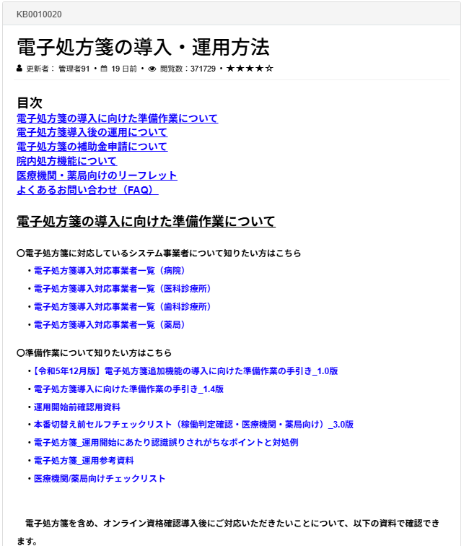
 |  |  | 注意）画面は今後変わることがあります。
資料名等 |  | URL | 各資料ダウンロード場所、設定画面例
 | 電子処方箋導入に向けた準備作業の手引き（追加機能）_1.1版
 | 電子処方箋導入に向けた準備作業の手引き_1.5版
 | 運用開始前確認用資料
 | 電子処方箋導入対応事業者一覧
 | 「用法マスタについて知りたい方はこちら」の各資料
 | ・用法マスタ_2025年7月1日版
 | ・医療機関等において用法マスタを準備する際の留意点等_1.3版
 | ・医療機関等において用法マスタを準備する際の留意点等・新旧対照
 | ・（別紙）標準コードで記録可能な用法例について
 | 電子処方箋管理サービスにおける重複投薬等チェックの概要_1.3版
 | よくあるお問い合わせ（FAQ）
電子署名資料 | 電子処方箋における電子署名について1.2版 | https://www.mhlw.go.jp/stf/denshishohousen.html#1.5 |  | 1.電子処方箋の概要 1－5. 電子署名
 | マイナポータル上でのマイナンバーカードを活用した電子署名の申請1.2版
セットアップ手順書等 | オンライン資格確認 病院における受付の動線事例 | https://iryohokenjyoho.service-now.com/csm?id=kb_article_view&sysparm_article=KB0010259 | 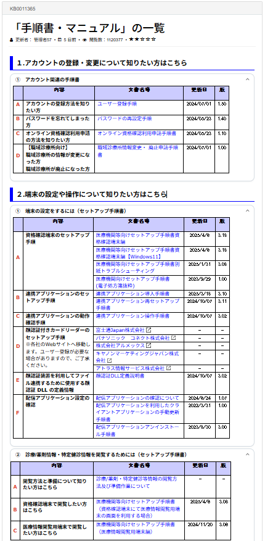 | 3 電子処方箋管理サービスの利用有無を設定する
 | 医療機関等向けセットアップ手順書（資格確認端末編） |  |  | ■例）医療機関の場合
 | 医療機関向けセットアップ手順書(電子処方箋抜粋) ※電子処方箋管理サービスの各機能の利用有無の設定は、本資料の「3 電子処方箋管理サービ スの利用有無を設定する」 をご確認ください
 | 導入アプリケーション等のバージョン情報
操作マニュアル | 操作マニュアル（災害時医療情報閲覧編）
 | 災害時医療情報の閲覧について
 | 操作マニュアル（システム障害時編）
運用マニュアル | 病院・診療所向けオンライン資格確認等システム運用マニュアル |  |  | ■例）薬局の場合
 | 薬局向けオンライン資格確認等システム運用マニュアル
 | トラブルシューティング編
マイナンバーカードによるオンライン資格確認を行うことができない場合の対応 | （別添２）システム障害時モード（立ち上げ方法・利用方法）、目視確認モード（立ち上げ方法・利用方法）
 | マイナンバーカードによるオンライン資格確認を行うことができない場合の対応について（保発0710第1号）
 | （別添1）マイナンバーカードによるオンライン資格確認を行うことができない場合の対応
マイナポータル | 医療等分野の電子署名利用申請について | https://myna.go.jp/html/hpki_information.html | 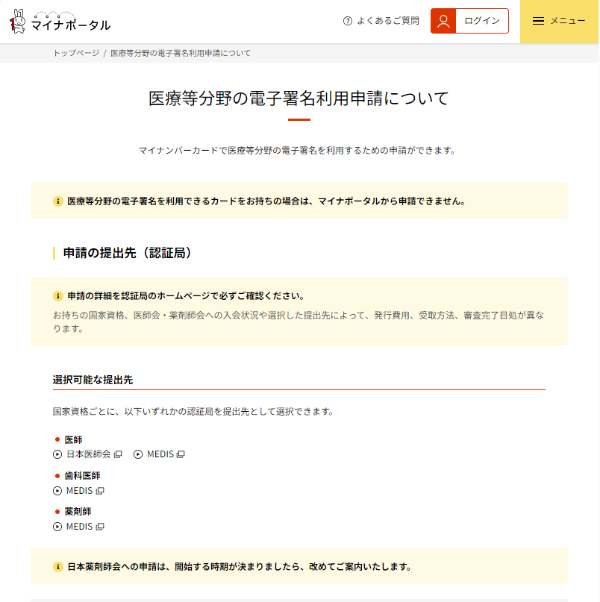
電子処方せん対応医療機関・薬局 | 電子処方せん対応の医療機関・薬局リスト | https://www.mhlw.go.jp/stf/seisakunitsuite/bunya/denshishohousen_taioushisetsu.html | 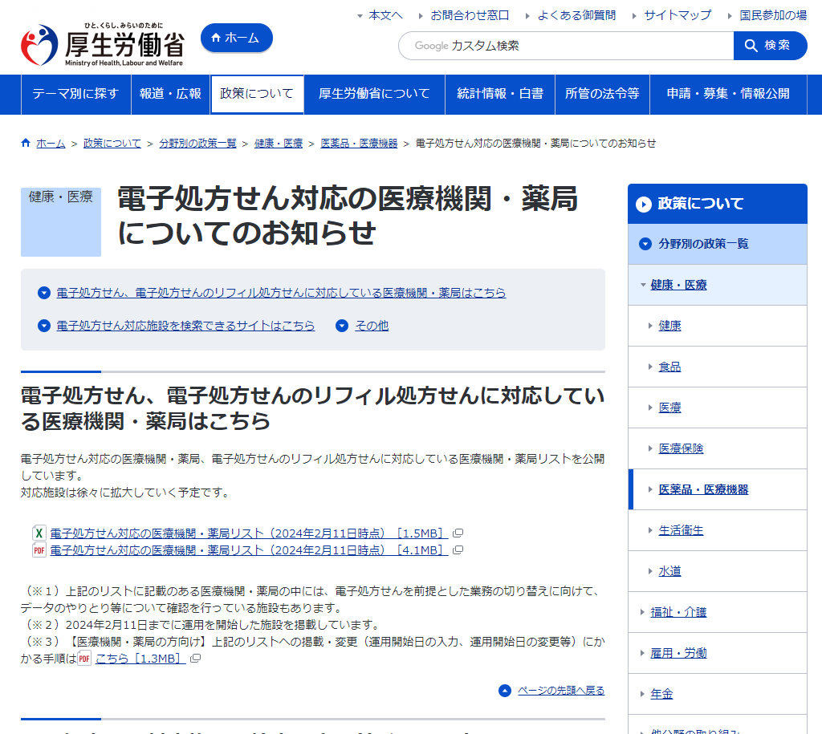
 | 電子処方せん対応の医療機関・薬局リスト
 | （※３）【医療機関・薬局の方向け】上記のリストへの掲載・変更（運用開始日の入力、運用開始日の変更等）にかかる手順はこちら
利用申請 | 電子処方箋の利用申請 | https://iryohokenjyoho.service-now.com/csm?id=kb_article_view&sysparm_article=KB0010022 | 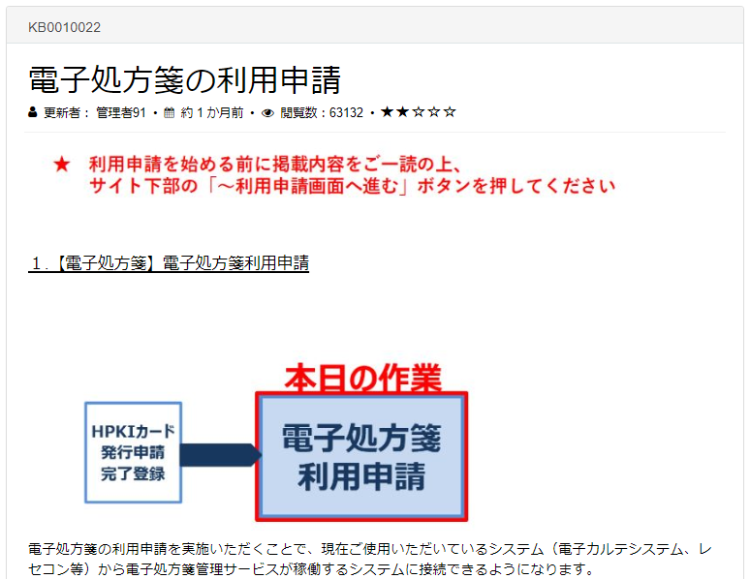
運用開始日 | 電子処方箋関連運用開始日入力選択画面 ・電子処方箋の運用開始日入力 ・電子処方箋のリフィル処方箋機能の運用開始日入力 ・院内処方機能の運用開始日入力 | https://iryohokenjyoho.service-now.com/csm?id=kb_article_view&sysparm_article=KB0010433 | 